全体サマリ
20250118_0118vs佐世保西

デバイスID | 選手名 | ポジション | 計測開始（JST） | 計測終了（JST） | 計測時間 (hh:mm:ss) | 走行距離(m) | %HIR | ハイスピード 距離(m) | スプリント回数 (24.00km/h) | スプリント回数 (20.00km/h) | スプリント回数 (18.00km/h) | スプリント 距離(m) (24.00km/h) | スプリント距離(m) (20.00km/h) | スプリント距離(m) (18.00km/h) | ZONE別走行距離（m） |  |  |  |  |  | 1分毎走行距離(m) | 平均速度（km/h） | 今回最高 速度（km/h） | 高強度 エフォート | 加速回数 (3.0m/s^2) | 加速回数 (2.5m/s^2) | 加速回数 (2.0m/s^2) | 加速度max (m/s^2) | 減速回数 (3.0m/s^2) | 減速回数 (2.5m/s^2) | 減速回数 (2.0m/s^2) | 減速度max (m/s^2) | インパクト回数 |  |  |  |  |  | HMLD(m) | HML/min | HMLC | 消費カロリー (速度)
 |  |  |  |  |  |  |  |  |  |  |  |  |  |  | -5.4km/h | 5.4km/h-12.6km/h | 12.6km/h-18.0km/h | 18.0km/h-23.4km/h | 23.4km/h-28.8km/h | 28.8km/h- |  |  |  |  |  |  |  |  |  |  |  |  | 3G-4G | 4G-5G | 5G-6G | 6G-7G | 7G-8G | 8G-
01 | 山口 惺也 | DM | 2025/01/18 10:00:05 | 2025/01/18 11:03:05 | 1:03:00 | 6,169.43 | 6.47% | 399.07 | 3 | 14 | 27 | 37.28 | 200.65 | 399.07 | 943.69 | 3,187.40 | 1,610.52 | 369.92 | 57.90 | 0.00 | 117.36 | 7.04 | 25.32 | 401 | 10 | 42 | 117 | 3.99 | 25 | 58 | 141 | -4.76 | 766 | 445 | 221 | 81 | 35 | 26 | 520.20 | 9.90 | 134 | 437.2
02 | 大津 寛太 | DM | 2025/01/18 10:00:05 | 2025/01/18 11:19:25 | 1:19:20 | 7,557.84 | 8.93% | 674.56 | 8 | 23 | 45 | 106.21 | 357.43 | 674.56 | 1,310.55 | 3,659.85 | 1,896.10 | 556.93 | 134.41 | 0.00 | 109.69 | 6.59 | 27.67 | 213 | 13 | 65 | 156 | 3.69 | 28 | 92 | 194 | -4.64 | 531 | 203 | 95 | 41 | 10 | 18 | 832.91 | 12.09 | 195 | 608.9
03 | 吉田 悠月 | DM | 2025/01/18 10:00:05 | 2025/01/18 11:23:07 | 1:23:02 | 8,333.73 | 8.23% | 686.27 | 5 | 23 | 47 | 76.33 | 348.98 | 686.27 | 1,265.02 | 4,479.49 | 1,849.90 | 645.95 | 93.53 | 0.00 | 114.79 | 6.89 | 26.28 | 630 | 28 | 85 | 220 | 3.78 | 32 | 89 | 250 | -4.19 | 981 | 523 | 231 | 152 | 82 | 100 | 906.33 | 12.48 | 220 | 637.3
04 | 大川 琉稀 | DM | 2025/01/18 10:00:05 | 2025/01/18 11:03:05 | 1:02:59 | 6,045.17 | 5.83% | 352.44 | 4 | 12 | 24 | 55.03 | 185.71 | 352.44 | 1,128.95 | 3,310.78 | 1,232.98 | 301.39 | 71.07 | 0.00 | 115.00 | 6.90 | 26.61 | 450 | 11 | 32 | 103 | 4.40 | 25 | 52 | 144 | -4.09 | 752 | 461 | 222 | 90 | 55 | 43 | 465.19 | 8.85 | 107 | 434.8
05 | 山本 悠貴 | DM | 2025/01/18 10:00:05 | 2025/01/18 10:36:10 | 0:36:05 | 4,346.84 | 3.45% | 149.90 | 1 | 3 | 10 | 13.74 | 53.23 | 149.90 | 708.69 | 2,380.24 | 1,078.85 | 161.25 | 17.82 | 0.00 | 120.47 | 7.23 | 24.80 | 128 | 2 | 11 | 48 | 3.14 | 10 | 40 | 98 | -4.16 | 310 | 175 | 72 | 26 | 6 | 11 | 228.77 | 6.34 | 69 | 312.7
06 | 中村 莉士 | DM | 2025/01/18 10:00:05 | 2025/01/18 10:36:10 | 0:36:05 | 4,553.25 | 7.88% | 358.74 | 2 | 16 | 24 | 28.03 | 202.45 | 358.74 | 682.62 | 2,325.34 | 1,174.52 | 338.77 | 32.00 | 0.00 | 126.19 | 7.57 | 25.58 | 665 | 5 | 15 | 59 | 3.74 | 19 | 44 | 111 | -4.36 | 416 | 443 | 344 | 178 | 61 | 56 | 451.19 | 12.50 | 86 | 324.7
07 | 平野 凱 | DM | 2025/01/18 10:00:05 | 2025/01/18 11:23:07 | 1:23:01 | 7,037.17 | 6.18% | 434.94 | 1 | 13 | 27 | 13.62 | 222.10 | 434.94 | 1,497.21 | 3,841.92 | 1,238.60 | 423.27 | 36.16 | 0.00 | 96.93 | 5.81 | 24.88 | 162 | 8 | 35 | 103 | 3.92 | 15 | 43 | 121 | -4.25 | 512 | 194 | 64 | 41 | 21 | 12 | 531.84 | 7.33 | 114 | 551.9
08 | 林田 一護 | DM | 2025/01/18 10:00:05 | 2025/01/18 11:23:07 | 1:23:02 | 5,598.97 | 3.34% | 186.78 | 0 | 5 | 16 | 0.00 | 75.02 | 186.78 | 1,310.50 | 3,047.81 | 1,030.13 | 199.87 | 10.67 | 0.00 | 77.12 | 4.63 | 24.32 | 404 | 10 | 44 | 160 | 3.74 | 18 | 75 | 166 | -4.42 | 728 | 380 | 185 | 87 | 49 | 55 | 300.87 | 4.14 | 144 | 546.8
09 | 片山 諒也 | DM | 2025/01/18 10:00:05 | 2025/01/18 11:23:07 | 1:23:02 | 6,430.87 | 3.57% | 229.87 | 0 | 5 | 18 | 0.00 | 96.41 | 229.87 | 1,579.13 | 3,317.02 | 1,278.28 | 244.60 | 11.83 | 0.00 | 88.58 | 5.31 | 23.77 | 184 | 13 | 46 | 147 | 3.68 | 9 | 50 | 148 | -3.68 | 474 | 226 | 101 | 40 | 8 | 13 | 329.49 | 4.54 | 125 | 579.4
10 | 西村 優斗 | DM | 2025/01/18 10:00:05 | 2025/01/18 11:23:07 | 1:23:02 | 8,284.78 | 8.39% | 694.74 | 4 | 22 | 41 | 178.79 | 401.19 | 694.74 | 1,462.09 | 4,181.44 | 1,912.58 | 538.35 | 76.87 | 113.70 | 114.12 | 6.85 | 32.50 | 556 | 40 | 93 | 181 | 4.43 | 36 | 92 | 206 | -5.75 | 771 | 473 | 259 | 99 | 57 | 61 | 885.34 | 12.19 | 233 | 606.2
11 | 福吉 爽生 | DM | 2025/01/18 10:46:36 | 2025/01/18 11:23:07 | 0:36:30 | 4,659.54 | 7.39% | 344.21 | 3 | 14 | 22 | 25.14 | 188.19 | 344.21 | 741.25 | 2,145.43 | 1,401.60 | 328.80 | 42.45 | 0.00 | 127.60 | 7.66 | 25.78 | 268 | 11 | 30 | 100 | 3.54 | 13 | 47 | 113 | -4.04 | 475 | 296 | 139 | 52 | 35 | 15 | 439.68 | 12.04 | 107 | 320.6
12 | 深堀 龍 | DM | 2025/01/18 10:46:36 | 2025/01/18 11:23:07 | 0:36:30 | 4,552.31 | 6.92% | 314.95 | 0 | 10 | 24 | 0.00 | 131.76 | 314.95 | 627.93 | 2,282.93 | 1,298.67 | 324.16 | 18.62 | 0.00 | 124.66 | 7.48 | 24.41 | 234 | 11 | 33 | 105 | 3.76 | 29 | 69 | 139 | -3.79 | 356 | 155 | 85 | 47 | 22 | 40 | 441.41 | 12.09 | 140 | 310.3
13 | 野中 遊月 | DM | 2025/01/18 11:03:05 | 2025/01/18 11:23:07 | 0:20:02 | 2,379.28 | 4.25% | 101.22 | 1 | 5 | 7 | 11.07 | 51.64 | 101.22 | 228.70 | 1,307.82 | 728.13 | 100.86 | 13.77 | 0.00 | 118.77 | 7.12 | 25.13 | 230 | 2 | 7 | 48 | 3.37 | 10 | 26 | 72 | -4.39 | 343 | 250 | 122 | 63 | 21 | 11 | 140.84 | 7.03 | 45 | 158.7
14 | 平野 吏桜 | DM | 2025/01/18 11:03:05 | 2025/01/18 11:23:07 | 0:20:02 | 2,293.28 | 6.04% | 138.51 | 0 | 6 | 11 | 0.00 | 66.24 | 138.51 | 381.75 | 1,282.64 | 479.66 | 149.23 | 0.00 | 0.00 | 114.47 | 6.87 | 22.49 | 227 | 2 | 15 | 48 | 3.48 | 6 | 26 | 52 | -3.50 | 284 | 164 | 100 | 63 | 36 | 20 | 189.77 | 9.47 | 53 | 174.4

0118vs佐世保西前半
デバイスID | 選手名 | ポジション | 計測開始（JST） | 計測終了（JST） | 計測時間 (hh:mm:ss) | 走行距離(m) | %HIR | ハイスピード 距離(m) | スプリント回数 (24.00km/h) | スプリント回数 (20.00km/h) | スプリント回数 (18.00km/h) | スプリント 距離(m) (24.00km/h) | スプリント距離(m) (20.00km/h) | スプリント距離(m) (18.00km/h) | ZONE別走行距離（m） |  |  |  |  |  | 1分毎走行距離(m) | 平均速度（km/h） | 今回最高 速度（km/h） | 高強度 エフォート | 加速回数 (3.0m/s^2) | 加速回数 (2.5m/s^2) | 加速回数 (2.0m/s^2) | 加速度max (m/s^2) | 減速回数 (3.0m/s^2) | 減速回数 (2.5m/s^2) | 減速回数 (2.0m/s^2) | 減速度max (m/s^2) | インパクト回数 |  |  |  |  |  | HMLD(m) | HML/min | HMLC | 消費カロリー (速度)
 |  |  |  |  |  |  |  |  |  |  |  |  |  |  | -5.4km/h | 5.4km/h-12.6km/h | 12.6km/h-18.0km/h | 18.0km/h-23.4km/h | 23.4km/h-28.8km/h | 28.8km/h- |  |  |  |  |  |  |  |  |  |  |  |  | 3G-4G | 4G-5G | 5G-6G | 6G-7G | 7G-8G | 8G-
...
0118vs佐世保西後半
07 | 平野 凱 | DM | 2025/01/18 10:46:36 | 2025/01/18 11:23:07 | 0:36:31 | 3,698.70 | 7.32% | 270.84 | 0 | 9 | 17
08 | 林田 一護 | DM | 2025/01/18 10:46:36 | 2025/01/18 11:23:07 | 0:36:31 | 2,810.18 | 4.47% | 125.64 | 0 | 4 | 10
09 | 片山 諒也 | DM | 2025/01/18 10:46:36 | 2025/01/18 11:23:07 | 0:36:31 | 3,184.94 | 3.68% | 117.31 | 0 | 3 | 8
10 | 西村 優斗 | DM | 2025/01/18 10:46:36 | 2025/01/18 11:23:07 | 0:36:31 | 4,119.71 | 6.74% | 277.52 | 1 | 10 | 22
11 | 福吉 爽生 | DM | 2025/01/18 10:46:36 | 2025/01/18 11:23:07 | 0:36:31 | 4,659.54 | 7.39% | 344.21 | 3 | 14 | 22
12 | 深堀 龍 | DM | 2025/01/18 10:46:36 | 2025/01/18 11:23:07 | 0:36:31 | 4,552.31 | 6.92% | 314.95 | 0 | 10 | 24
13 | 野中 遊月 | DM | 2025/01/18 11:03:05 | 2025/01/18 11:23:07 | 0:20:02 | 2,379.28 | 4.25% | 101.22 | 1 | 5 | 7
14 | 平野 吏桜 | DM | 2025/01/18 11:03:05 | 2025/01/18 11:23:07 | 0:20:02 | 2,293.28 | 6.04% | 138.51 | 0 | 6 | 11

0118vs佐世保西前半 平均ポジション |  |  |  |  | 0118vs佐世保西後半 平均ポジション
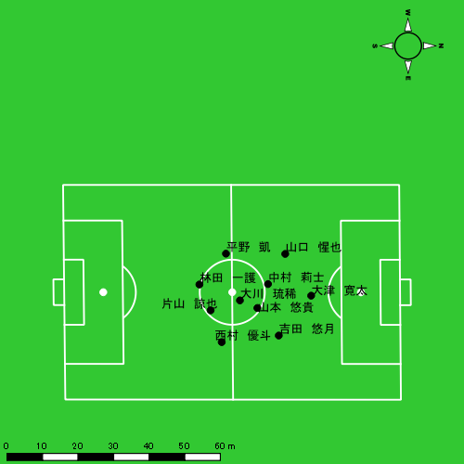 |  |  |  |  | 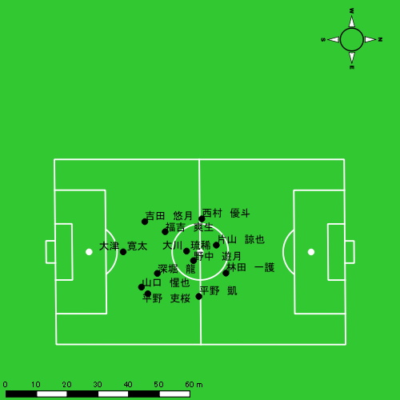

スプリント回数とハイスピード距離、加減速回数について
スプリント回数1…24.00km/hを超えた回数
スプリント回数2…20.00km/hを超えた回数
スプリント回数3…18.00km/hを超えた回数
ハイスピード距離…18.00km/hを超えた状態での移動距離
加減速回数…加速度が3.0m/s^2を超えて加速または減速した回数
加減速回数2…加速度が2.5m/s^2を超えて加速または減速した回数
加減速回数3…加速度が2.0m/s^2を超えて加速または減速した回数
前後バランス…プラス～前傾姿勢, マイナス～後傾姿勢
...

全体走行グラフ
速度ゾーングラフ

 | -5.4km/h | 5.4km/h-12.6km/h | 12.6km/h-18.0km/h | 18.0km/h-23.4km/h | 23.4km/h-28.8km/h | 28.8km/h-
山口 惺也 | 943.69 | 3,187.40 | 1,610.52 | 369.92 | 57.90 | 0.00
大津 寛太 | 1,310.55 | 3,659.85 | 1,896.10 | 556.93 | 134.41 | 0.00
吉田 悠月 | 1,265.02 | 4,479.49 | 1,849.90 | 645.95 | 93.53 | 0.00
大川 琉稀 | 1,128.95 | 3,310.78 | 1,232.98 | 301.39 | 71.07 | 0.00
山本 悠貴 | 708.69 | 2,380.24 | 1,078.85 | 161.25 | 17.82 | 0.00
中村 莉士 | 682.62 | 2,325.34 | 1,174.52 | 338.77 | 32.00 | 0.00
平野 凱 | 1,497.21 | 3,841.92 | 1,238.60 | 423.27 | 36.16 | 0.00
林田 一護 | 1,310.50 | 3,047.81 | 1,030.13 | 199.87 | 10.67 | 0.00
片山 諒也 | 1,579.13 | 3,317.02 | 1,278.28 | 244.60 | 11.83 | 0.00
西村 優斗 | 1,462.09 | 4,181.44 | 1,912.58 | 538.35 | 76.87 | 113.70
福吉 爽生 | 741.25 | 2,145.43 | 1,401.60 | 328.80 | 42.45 | 0.00
深堀 龍 | 627.93 | 2,282.93 | 1,298.67 | 324.16 | 18.62 | 0.00
野中 遊月 | 228.70 | 1,307.82 | 728.13 | 100.86 | 13.77 | 0.00
平野 吏桜 | 381.75 | 1,282.64 | 479.66 | 149.23 | 0.00 | 0.00

速度ゾーン（時間割合, セッション別）
速度ゾーン（時間割合詳細）
 | ZONE1 | ZONE2 | ZONE3 | ZONE4 | ZONE5 | ZONE6
0118vs佐世保西前半 | 47.46% | 40.47% | 9.90% | 1.86% | 0.25% | 0.06% | 0118vs佐世保西前半 0 - 15 | 49.96% | 38.73% | 9.45% | 1.42% | 0.30% | 0.14%
0118vs佐世保西後半 | 48.47% | 38.88% | 10.48% | 2.01% | 0.16% | 0.00% | 15 - 30 | 43.36% | 43.46% | 10.66% | 2.28% | 0.26% | 0.00%
 |  |  |  |  |  |  | 30 - | 51.40% | 37.40% | 9.15% | 1.95% | 0.10% | 0.00%
 |  |  |  |  |  |  | 0118vs佐世保西後半 0 - 15 | 46.03% | 40.02% | 11.19% | 2.49% | 0.27% | 0.00%
 |  |  |  |  |  |  | 15 - 30 | 49.33% | 38.78% | 10.10% | 1.66% | 0.13% | 0.00%
 |  |  |  |  |  |  | 30 - | 52.30% | 36.34% | 9.65% | 1.70% | 0.00% | 0.00%

合計 / 走行距離
平均 / 走行距離
0118vs佐世保西前半 0 - 15 | 15685.30 | 1568.53 | 971.55 | 97.15 | 5.81% | 5.81% | 104.57 | 104.57 | 6.48 | 6.48 | 10 | 1 | 267.97 | 26.80
15 - 30 | 17457.88 | 1745.79 | 1210.68 | 121.07 | 6.79% | 6.79% | 116.39 | 116.39 | 8.07 | 8.07 | 8 | 0.8 | 113.44 | 11.34
30 - | 6196.82 | 619.68 | 386.10 | 38.61 | 5.80% | 5.80% | 101.87 | 101.87 | 6.35 | 6.35 | 1 | 0.1 | 19.78 | 1.98
0118vs佐世保西後半 0 - 15 | 16939.30 | 1693.93 | 1352.46 | 135.25 | 7.92% | 7.92% | 112.93 | 112.93 | 9.02 | 9.02 | 9 | 0.9 | 98.52 | 9.85
15 - 30 | 15773.17 | 1577.32 | 829.02 | 82.90 | 5.38% | 5.38% | 104.95 | 104.95 | 5.61 | 5.61 | 4 | 0.4 | 45.52 | 4.55
30 - | 6176.65 | 654.85 | 316.39 | 33.54 | 4.99% | 4.99% | 99.99 | 99.99 | 5.07 | 5.07 | 0 | 0 | 0.00 | 0.00

合計 / ハイスピード距離
平均 / ハイスピード距離

平均 / %HIR
平均 / %HIR

平均 / １分毎走行距離
平均 / １分毎走行距離

平均 / １分毎ハイスピード距離
平均 / １分毎ハイスピード距離

合計 / スプリント回数
平均 / スプリント回数

合計 / スプリント距離
平均 / スプリント距離

山口 惺也
...
 | 計測開始（JST） | 計測終了（JST） | ディフェンディング サード | ミドル サード | アタッキング サード |  | ZONE1 (m, hh:mm:ss) |  | ZONE2 (m, hh:mm:ss) |  | ZONE3 (m, hh:mm:ss) |  | ZONE4 (m, hh:mm:ss) |  | ZONE5 (m, hh:mm:ss) |  | ZONE6 (m, hh:mm:ss) |  | 合計
山口 惺也 |  |  |  |  |  |  | -5.4km/h |  | 5.4km/h-12.6km/h |  | 12.6km/h-18.0km/h |  | 18.0km/h-23.4km/h |  | 23.4km/h-28.8km/h |  | 28.8km/h-
0118vs佐世保西前半 | 2025/01/18 10:00:05 - 2025/01/18 10:15:04 |  | 5.54% | 47.48% | 46.98% | 0118vs佐世保西前半 0 - 15 | 264.35 | 0:06:35 | 844.74 | 0:05:55 | 502.06 | 0:02:01 | 135.90 | 0:00:24 | 32.16 | 0:00:05 | 0.00 | 0:00:00 | 1,779.21
 | 2025/01/18 10:15:05 - 2025/01/18 10:30:04 |  | 3.96% | 59.21% | 36.83% | 15 - 30 | 302.32 | 0:06:14 | 944.57 | 0:06:39 | 464.92 | 0:01:51 | 91.15 | 0:00:17 | 0.00 | 0:00:00 | 0.00 | 0:00:00 | 1,802.96
 | 2025/01/18 10:30:05 - 2025/01/18 10:36:09 |  | 21.93% | 36.72% | 41.35% | 30 - | 100.50 | 0:02:52 | 347.92 | 0:02:26 | 154.09 | 0:00:38 | 47.52 | 0:00:08 | 3.87 | 0:00:01 | 0.00 | 0:00:00 | 653.89
0118vs佐世保西後半 | 2025/01/18 10:46:36 - 2025/01/18 11:01:35 |  | 11.22% | 38.42% | 50.36% | 0118vs佐世保西後半 0 - 15 | 262.49 | 0:06:19 | 936.77 | 0:06:33 | 442.90 | 0:01:48 | 95.36 | 0:00:17 | 21.87 | 0:00:03 | 0.00 | 0:00:00 | 1,759.38
 | 2025/01/18 11:01:36 - 2025/01/18 11:03:04 |  | 0.00% | 26.97% | 73.03% | 15 - 30 | 14.02 | 0:00:32 | 113.41 | 0:00:45 | 46.55 | 0:00:12 | 0.00 | 0:00:00 | 0.00 | 0:00:00 | 0.00 | 0:00:00 | 173.98
 |  |  |  |  |  |  | 943.69 | 0:22:33 | 3,187.40 | 0:22:17 | 1,610.52 | 0:06:30 | 369.92 | 0:01:06 | 57.90 | 0:00:09 | 0.00 | 0:00:00 | 6,169.43

速度ゾーン（時間割合）グラフ
速度ゾーン（時間割合, セッション別）
速度ゾーン（時間割合詳細）
ZONE1 | ZONE2 | ZONE3 | ZONE4 | ZONE5 | ZONE6 | 0118vs佐世保西前半 | 43.47% | 41.56% | 12.47% | 2.25% | 0.25% | 0.00% | 0118vs佐世保西前半 0 - 15 | 43.92% | 39.45% | 13.45% | 2.65% | 0.53% | 0.00%
0:22:33 | 0:22:17 | 0:06:30 | 0:01:06 | 0:00:09 | 0:00:00 | 0118vs佐世保西後半 | 41.64% | 44.23% | 12.09% | 1.72% | 0.32% | 0.00% | 15 - 30 | 41.53% | 44.29% | 12.31% | 1.87% | 0.00% | 0.00%
 |  |  |  |  |  |  |  |  |  |  |  |  | 30 - | 47.12% | 40.00% | 10.47% | 2.25% | 0.16% | 0.00%
 |  |  |  |  |  |  |  |  |  |  |  |  | 0118vs佐世保西後半 0 - 15 | 42.16% | 43.62% | 11.98% | 1.89% | 0.36% | 0.00%
 |  |  |  |  |  |  |  |  |  |  |  |  | 15 - 30 | 36.40% | 50.34% | 13.26% | 0.00% | 0.00% | 0.00%

1分毎走行距離
1分毎ハイスピード距離
速度ゾーングラフ
0118vs佐世保西前半 0 - 15 | 118.61391537 | 10.706376683
15 - 30 | 120.1846686 | 5.4732056499
30 - | 107.41278036 | 7.7795169272
0118vs佐世保西後半 0 - 15 | 117.29230782 | 7.2702538598
15 - 30 | 117.28983494 | 0

少ない 出現率 多い
少ない 出現率 多い
少ない 出現率 多い
少ない 出現率 多い
0118vs佐世保西前半 平均ポジション |  |  |  |  | 0118vs佐世保西前半 ハイスピードゾーン |  |  |  |  |  |  | 0118vs佐世保西前半 スプリントゾーン1 |  |  |  |  |  |  | 0118vs佐世保西前半 スプリントゾーン2 | 0118vs佐世保西前半 スプリントゾーン3
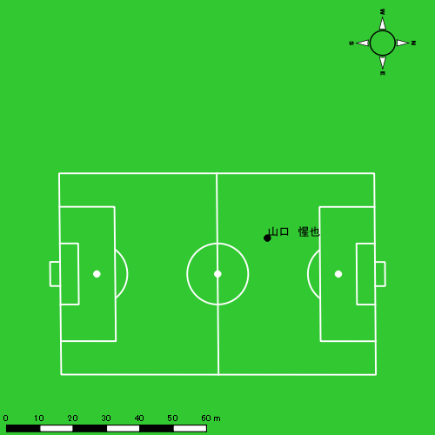 |  |  |  |  | 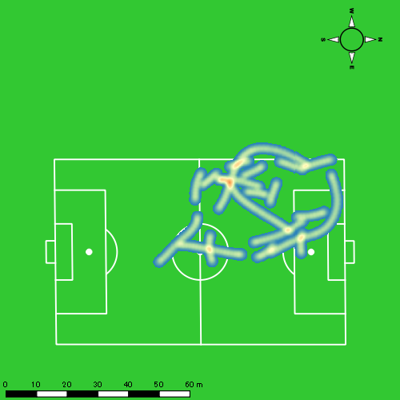 |  |  |  |  |  |  | 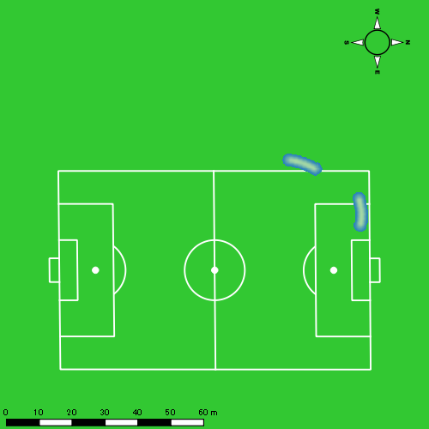 |  |  |  |  |  |  | 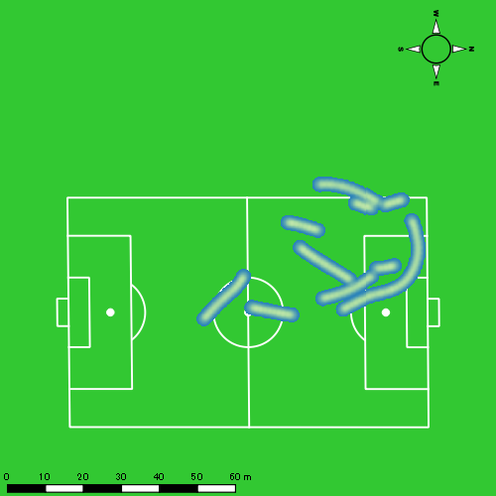
0118vs佐世保西後半 平均ポジション |  |  |  |  | 0118vs佐世保西後半 ハイスピードゾーン |  |  |  |  |  |  | 0118vs佐世保西後半 スプリントゾーン1 |  |  |  |  |  |  | 0118vs佐世保西後半 スプリントゾーン2 | 0118vs佐世保西後半 スプリントゾーン3
少ない 出現率 多い
少ない 出現率 多い
少ない 出現率 多い
少ない 出現率 多い
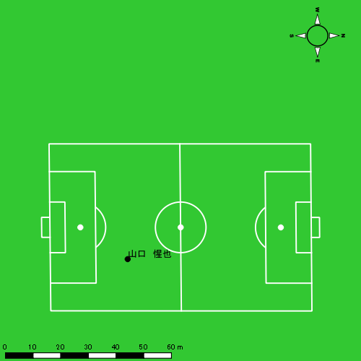 |  |  |  |  | 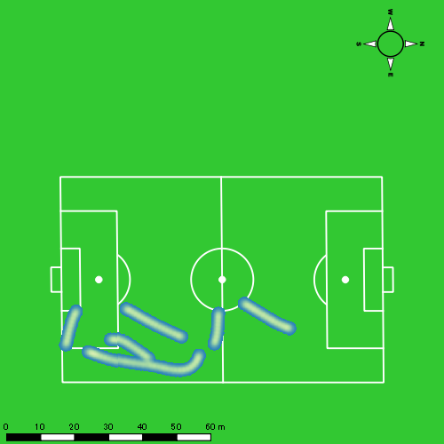 |  |  |  |  |  |  | 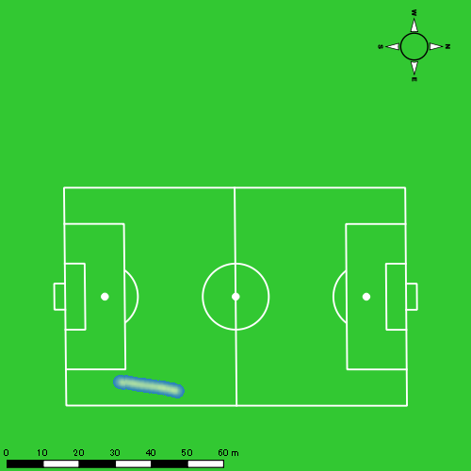 |  |  |  |  |  |  | 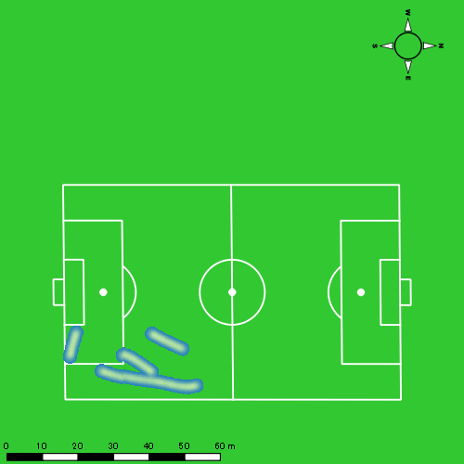

大津 寛太
...
 | 計測開始（JST） | 計測終了（JST） | ディフェンディング サード | ミドル サード | アタッキング サード |  | ZONE1 (m, hh:mm:ss) |  | ZONE2 (m, hh:mm:ss) |  | ZONE3 (m, hh:mm:ss) |  | ZONE4 (m, hh:mm:ss) |  | ZONE5 (m, hh:mm:ss) |  | ZONE6 (m, hh:mm:ss) |  | 合計
大津 寛太 |  |  |  |  |  |  | -5.4km/h |  | 5.4km/h-12.6km/h |  | 12.6km/h-18.0km/h |  | 18.0km/h-23.4km/h |  | 23.4km/h-28.8km/h |  | 28.8km/h-
0118vs佐世保西前半 | 2025/01/18 10:00:05 - 2025/01/18 10:15:04 |  | 0.00% | 31.28% | 68.72% | 0118vs佐世保西前半 0 - 15 | 252.62 | 0:07:15 | 818.94 | 0:05:34 | 451.77 | 0:01:49 | 70.82 | 0:00:12 | 59.78 | 0:00:08 | 0.00 | 0:00:00 | 1,653.93
 | 2025/01/18 10:15:05 - 2025/01/18 10:30:04 |  | 0.88% | 37.74% | 61.38% | 15 - 30 | 308.63 | 0:06:46 | 810.34 | 0:05:31 | 529.40 | 0:02:10 | 176.50 | 0:00:32 | 6.81 | 0:00:01 | 0.00 | 0:00:00 | 1,831.68
 | 2025/01/18 10:30:05 - 2025/01/18 10:36:09 |  | 1.98% | 30.69% | 67.33% | 30 - | 116.34 | 0:03:13 | 289.64 | 0:02:00 | 164.00 | 0:00:39 | 68.30 | 0:00:13 | 0.00 | 0:00:00 | 0.00 | 0:00:00 | 638.28
0118vs佐世保西後半 | 2025/01/18 10:46:36 - 2025/01/18 11:01:35 |  | 0.00% | 34.78% | 65.22% | 0118vs佐世保西後半 0 - 15 | 237.03 | 0:06:50 | 917.84 | 0:06:14 | 354.59 | 0:01:25 | 136.82 | 0:00:24 | 47.47 | 0:00:07 | 0.00 | 0:00:00 | 1,693.76
 | 2025/01/18 11:01:36 - 2025/01/18 11:16:35 |  | 0.00% | 31.37% | 68.63% | 15 - 30 | 310.15 | 0:08:17 | 698.23 | 0:04:59 | 359.06 | 0:01:24 | 93.74 | 0:00:17 | 20.34 | 0:00:03 | 0.00 | 0:00:00 | 1,481.52
 | 2025/01/18 11:16:36 - 2025/01/18 11:23:06 |  | 0.00% | 45.41% | 54.59% | 30 - | 85.77 | 0:01:45 | 124.84 | 0:00:54 | 37.28 | 0:00:09 | 10.76 | 0:00:02 | 0.00 | 0:00:00 | 0.00 | 0:00:00 | 258.66
 |  |  |  |  |  |  | 1,310.55 | 0:34:06 | 3,659.85 | 0:25:12 | 1,896.10 | 0:07:38 | 556.93 | 0:01:40 | 134.41 | 0:00:19 | 0.00 | 0:00:00 | 7,557.84

速度ゾーン（時間割合）グラフ
速度ゾーン（時間割合, セッション別）
速度ゾーン（時間割合詳細）
ZONE1 | ZONE2 | ZONE3 | ZONE4 | ZONE5 | ZONE6 | 0118vs佐世保西前半 | 47.75% | 36.29% | 12.90% | 2.62% | 0.43% | 0.00% | 0118vs佐世保西前半 0 - 15 | 48.37% | 37.16% | 12.16% | 1.38% | 0.93% | 0.00%
0:34:06 | 0:25:12 | 0:07:38 | 0:01:40 | 0:00:19 | 0:00:00 | 0118vs佐世保西後半 | 51.39% | 36.87% | 9.08% | 2.17% | 0.49% | 0.00% | 15 - 30 | 45.09% | 36.78% | 14.49% | 3.53% | 0.11% | 0.00%
 |  |  |  |  |  |  |  |  |  |  |  |  | 30 - | 52.82% | 32.93% | 10.79% | 3.45% | 0.00% | 0.00%
 |  |  |  |  |  |  |  |  |  |  |  |  | 0118vs佐世保西後半 0 - 15 | 45.53% | 41.53% | 9.49% | 2.69% | 0.76% | 0.00%
 |  |  |  |  |  |  |  |  |  |  |  |  | 15 - 30 | 55.27% | 33.18% | 9.38% | 1.87% | 0.31% | 0.00%
 |  |  |  |  |  |  |  |  |  |  |  |  | 30 - | 61.94% | 31.68% | 5.32% | 1.06% | 0.00% | 0.00%

1分毎走行距離
1分毎ハイスピード距離
速度ゾーングラフ
0118vs佐世保西前半 0 - 15 | 110.26204027 | 8.5007222538
15 - 30 | 122.06541995 | 11.724402568
30 - | 104.83610748 | 11.227622863
0118vs佐世保西後半 0 - 15 | 112.91730572 | 11.869522154
15 - 30 | 98.768207028 | 7.6051105101
30 - | 91.752477301 | 3.8199169978

少ない 出現率 多い
少ない 出現率 多い
少ない 出現率 多い
少ない 出現率 多い
0118vs佐世保西前半 平均ポジション |  |  |  |  | 0118vs佐世保西前半 ハイスピードゾーン |  |  |  |  |  |  | 0118vs佐世保西前半 スプリントゾーン1 |  |  |  |  |  |  | 0118vs佐世保西前半 スプリントゾーン2 | 0118vs佐世保西前半 スプリントゾーン3
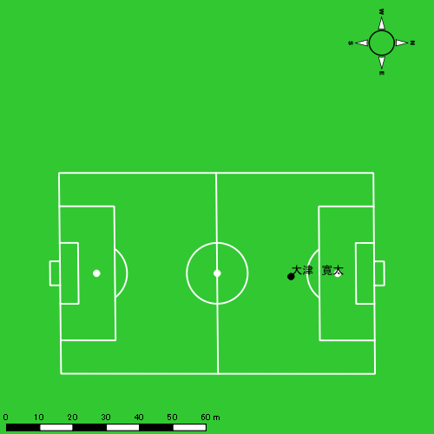 |  |  |  |  | 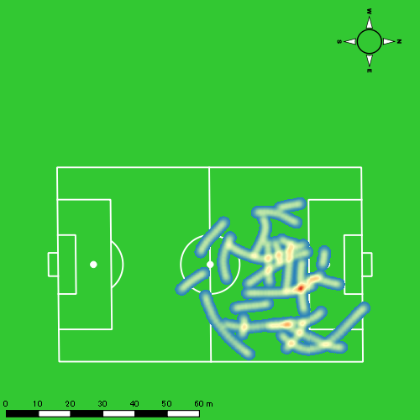 |  |  |  |  |  |  | 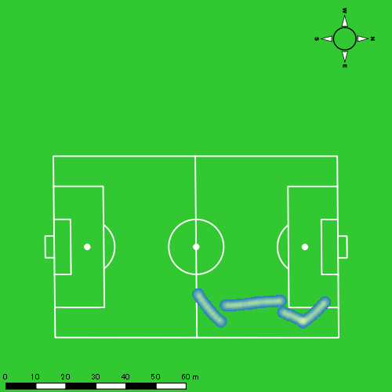 |  |  |  |  |  |  | 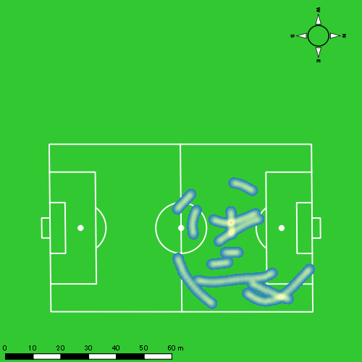
0118vs佐世保西後半 平均ポジション |  |  |  |  | 0118vs佐世保西後半 ハイスピードゾーン |  |  |  |  |  |  | 0118vs佐世保西後半 スプリントゾーン1 |  |  |  |  |  |  | 0118vs佐世保西後半 スプリントゾーン2 | 0118vs佐世保西後半 スプリントゾーン3
少ない 出現率 多い
少ない 出現率 多い
少ない 出現率 多い
少ない 出現率 多い
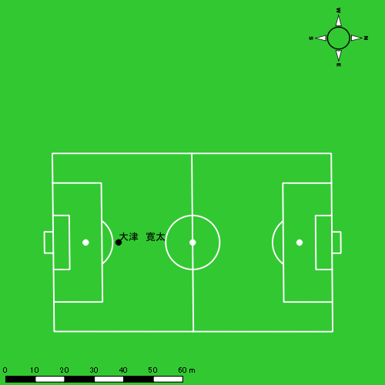 |  |  |  |  | 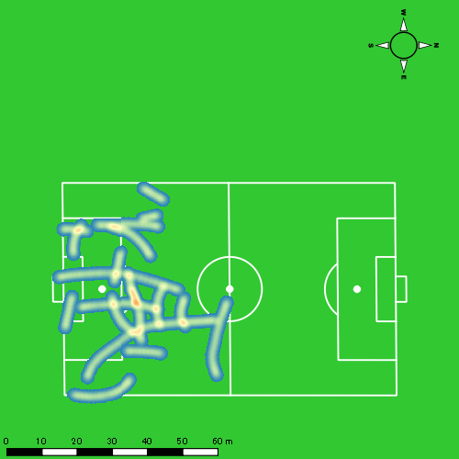 |  |  |  |  |  |  | 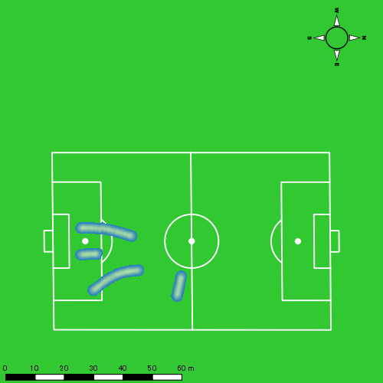 |  |  |  |  |  |  | 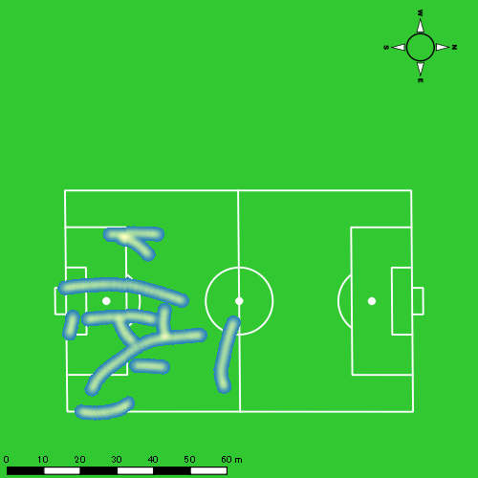

吉田 悠月
...
 | 計測開始（JST） | 計測終了（JST） | ディフェンディング サード | ミドル サード | アタッキング サード |  | ZONE1 (m, hh:mm:ss) |  | ZONE2 (m, hh:mm:ss) |  | ZONE3 (m, hh:mm:ss) |  | ZONE4 (m, hh:mm:ss) |  | ZONE5 (m, hh:mm:ss) |  | ZONE6 (m, hh:mm:ss) |  | 合計
吉田 悠月 |  |  |  |  |  |  | -5.4km/h |  | 5.4km/h-12.6km/h |  | 12.6km/h-18.0km/h |  | 18.0km/h-23.4km/h |  | 23.4km/h-28.8km/h |  | 28.8km/h-
0118vs佐世保西前半 | 2025/01/18 10:00:05 - 2025/01/18 10:15:04 |  | 6.94% | 33.00% | 60.06% | 0118vs佐世保西前半 0 - 15 | 210.37 | 0:05:51 | 1,001.41 | 0:06:53 | 447.46 | 0:01:47 | 125.94 | 0:00:23 | 42.56 | 0:00:06 | 0.00 | 0:00:00 | 1,827.74
 | 2025/01/18 10:15:05 - 2025/01/18 10:30:04 |  | 5.31% | 53.25% | 41.44% | 15 - 30 | 271.23 | 0:05:33 | 1,008.70 | 0:07:11 | 415.46 | 0:01:39 | 178.89 | 0:00:31 | 34.69 | 0:00:05 | 0.00 | 0:00:00 | 1,908.98
 | 2025/01/18 10:30:05 - 2025/01/18 10:36:09 |  | 13.85% | 19.43% | 66.72% | 30 - | 122.68 | 0:02:59 | 370.48 | 0:02:35 | 94.71 | 0:00:22 | 52.22 | 0:00:09 | 0.00 | 0:00:00 | 0.00 | 0:00:00 | 640.09
0118vs佐世保西後半 | 2025/01/18 10:46:36 - 2025/01/18 11:01:35 |  | 8.82% | 26.23% | 64.95% | 0118vs佐世保西後半 0 - 15 | 232.75 | 0:05:51 | 983.76 | 0:06:47 | 467.12 | 0:01:55 | 147.15 | 0:00:26 | 9.59 | 0:00:01 | 0.00 | 0:00:00 | 1,840.37
 | 2025/01/18 11:01:36 - 2025/01/18 11:16:35 |  | 4.42% | 39.18% | 56.40% | 15 - 30 | 303.44 | 0:07:32 | 812.00 | 0:05:53 | 314.19 | 0:01:16 | 97.81 | 0:00:18 | 6.70 | 0:00:01 | 0.00 | 0:00:00 | 1,534.14
 | 2025/01/18 11:16:36 - 2025/01/18 11:23:06 |  | 0.00% | 42.60% | 57.40% | 30 - | 124.55 | 0:03:48 | 303.14 | 0:02:08 | 110.96 | 0:00:27 | 43.93 | 0:00:08 | 0.00 | 0:00:00 | 0.00 | 0:00:00 | 582.57
 |  |  |  |  |  |  | 1,265.02 | 0:31:35 | 4,479.49 | 0:31:26 | 1,849.90 | 0:07:27 | 645.95 | 0:01:55 | 93.53 | 0:00:13 | 0.00 | 0:00:00 | 8,333.88

速度ゾーン（時間割合）グラフ
速度ゾーン（時間割合, セッション別）
速度ゾーン（時間割合詳細）
ZONE1 | ZONE2 | ZONE3 | ZONE4 | ZONE5 | ZONE6 | 0118vs佐世保西前半 | 39.88% | 46.10% | 10.57% | 2.94% | 0.51% | 0.00% | 0118vs佐世保西前半 0 - 15 | 39.03% | 45.85% | 11.89% | 2.56% | 0.67% | 0.00%
0:31:35 | 0:31:26 | 0:07:27 | 0:01:55 | 0:00:13 | 0:00:00 | 0118vs佐世保西後半 | 47.09% | 40.51% | 9.95% | 2.34% | 0.11% | 0.00% | 15 - 30 | 37.04% | 47.87% | 11.04% | 3.49% | 0.56% | 0.00%
 |  |  |  |  |  |  |  |  |  |  |  |  | 30 - | 48.99% | 42.36% | 6.14% | 2.52% | 0.00% | 0.00%
 |  |  |  |  |  |  |  |  |  |  |  |  | 0118vs佐世保西後半 0 - 15 | 39.04% | 45.20% | 12.73% | 2.87% | 0.16% | 0.00%
 |  |  |  |  |  |  |  |  |  |  |  |  | 15 - 30 | 50.22% | 39.24% | 8.47% | 1.96% | 0.11% | 0.00%
 |  |  |  |  |  |  |  |  |  |  |  |  | 30 - | 58.41% | 32.63% | 6.96% | 1.99% | 0.00% | 0.00%

1分毎走行距離
1分毎ハイスピード距離
速度ゾーングラフ
0118vs佐世保西前半 0 - 15 | 121.84916139 | 10.447718759
15 - 30 | 127.23670624 | 13.383070847
30 - | 105.07056794 | 7.9201017903
0118vs佐世保西後半 0 - 15 | 122.68107711 | 9.6427561028
15 - 30 | 102.27616741 | 6.3638092829
30 - | 89.351587522 | 6.2190513825

少ない 出現率 多い
少ない 出現率 多い
少ない 出現率 多い
少ない 出現率 多い
0118vs佐世保西前半 平均ポジション |  |  |  |  | 0118vs佐世保西前半 ハイスピードゾーン |  |  |  |  |  |  | 0118vs佐世保西前半 スプリントゾーン1 |  |  |  |  |  |  | 0118vs佐世保西前半 スプリントゾーン2 | 0118vs佐世保西前半 スプリントゾーン3
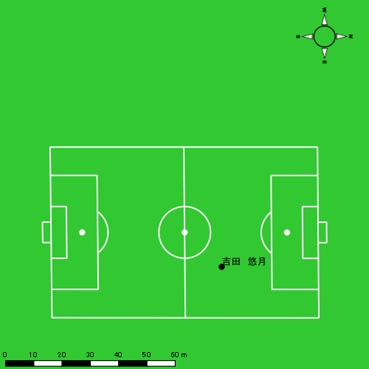 |  |  |  |  | 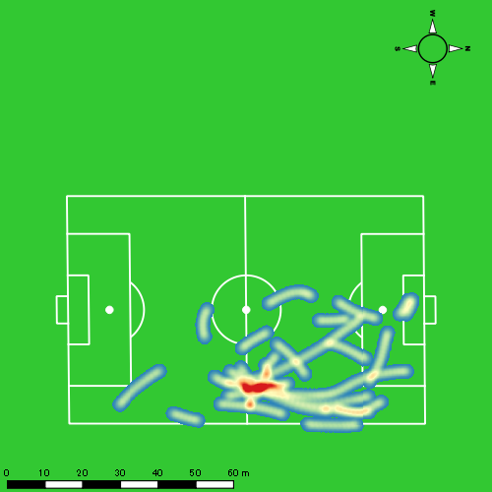 |  |  |  |  |  |  | 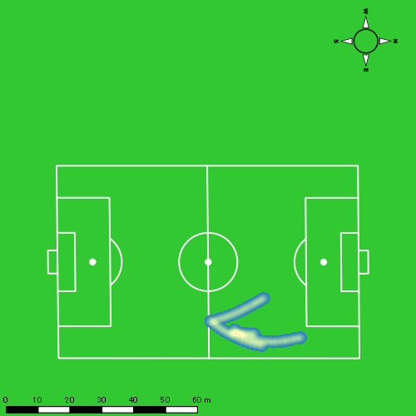 |  |  |  |  |  |  | 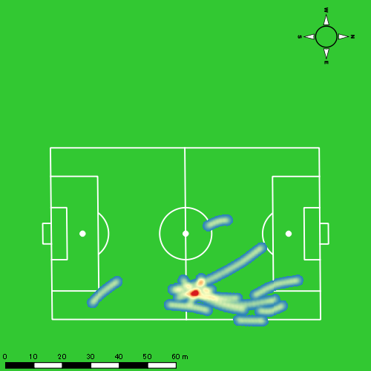
0118vs佐世保西後半 平均ポジション |  |  |  |  | 0118vs佐世保西後半 ハイスピードゾーン |  |  |  |  |  |  | 0118vs佐世保西後半 スプリントゾーン1 |  |  |  |  |  |  | 0118vs佐世保西後半 スプリントゾーン2 | 0118vs佐世保西後半 スプリントゾーン3
少ない 出現率 多い
少ない 出現率 多い
少ない 出現率 多い
少ない 出現率 多い
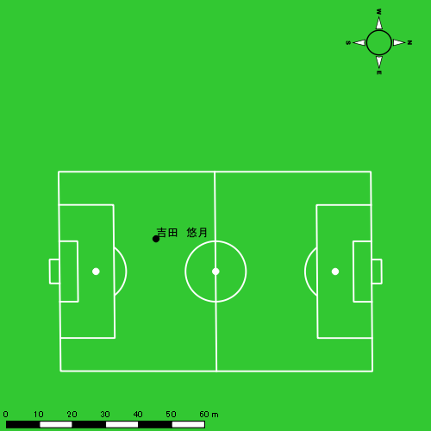 |  |  |  |  | 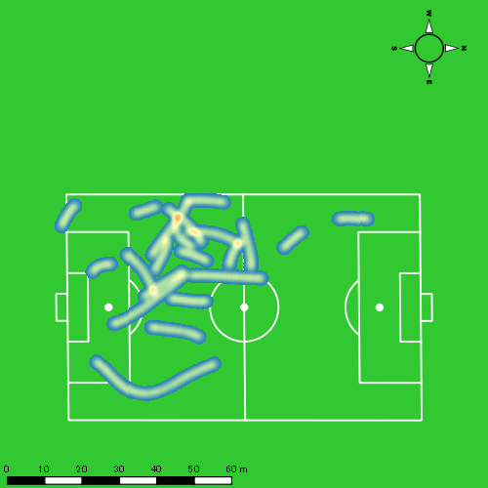 |  |  |  |  |  |  | 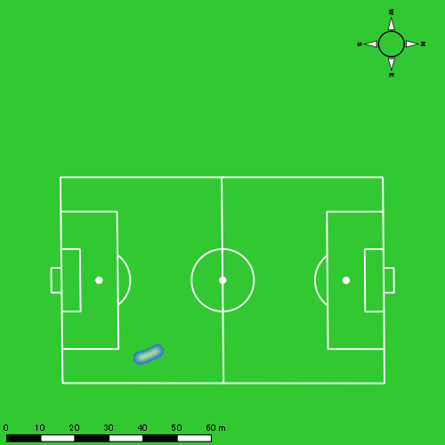 |  |  |  |  |  |  | 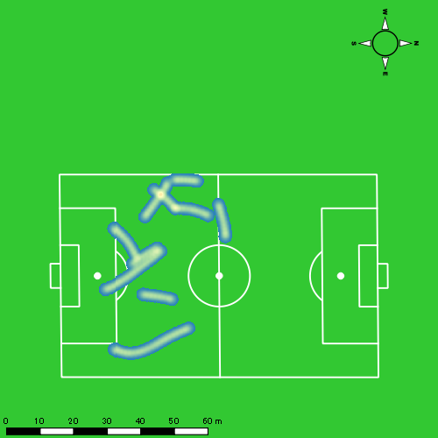

大川 琉稀
...
 | 計測開始（JST） | 計測終了（JST） | ディフェンディング サード | ミドル サード | アタッキング サード |  | ZONE1 (m, hh:mm:ss) |  | ZONE2 (m, hh:mm:ss) |  | ZONE3 (m, hh:mm:ss) |  | ZONE4 (m, hh:mm:ss) |  | ZONE5 (m, hh:mm:ss) |  | ZONE6 (m, hh:mm:ss) |  | 合計
大川 琉稀 |  |  |  |  |  |  | -5.4km/h |  | 5.4km/h-12.6km/h |  | 12.6km/h-18.0km/h |  | 18.0km/h-23.4km/h |  | 23.4km/h-28.8km/h |  | 28.8km/h-
0118vs佐世保西前半 | 2025/01/18 10:00:05 - 2025/01/18 10:15:04 |  | 14.40% | 52.76% | 32.83% | 0118vs佐世保西前半 0 - 15 | 357.83 | 0:07:28 | 914.27 | 0:06:26 | 223.72 | 0:00:56 | 54.71 | 0:00:10 | 3.98 | 0:00:01 | 0.00 | 0:00:00 | 1,554.50
 | 2025/01/18 10:15:05 - 2025/01/18 10:30:04 |  | 15.37% | 72.76% | 11.88% | 15 - 30 | 249.12 | 0:04:50 | 1,136.25 | 0:07:55 | 461.41 | 0:01:50 | 117.69 | 0:00:21 | 19.71 | 0:00:03 | 0.00 | 0:00:00 | 1,984.18
 | 2025/01/18 10:30:05 - 2025/01/18 10:36:09 |  | 16.57% | 53.35% | 30.08% | 30 - | 162.88 | 0:03:22 | 287.25 | 0:02:01 | 133.41 | 0:00:33 | 30.50 | 0:00:06 | 22.51 | 0:00:03 | 0.00 | 0:00:00 | 636.55
0118vs佐世保西後半 | 2025/01/18 10:46:36 - 2025/01/18 11:01:35 |  | 15.13% | 60.79% | 24.08% | 0118vs佐世保西後半 0 - 15 | 324.31 | 0:06:52 | 923.36 | 0:06:14 | 388.00 | 0:01:36 | 90.24 | 0:00:16 | 14.97 | 0:00:02 | 0.00 | 0:00:00 | 1,740.89
 | 2025/01/18 11:01:36 - 2025/01/18 11:03:04 |  | 0.00% | 47.29% | 52.71% | 15 - 30 | 34.82 | 0:00:57 | 49.66 | 0:00:22 | 26.43 | 0:00:07 | 8.25 | 0:00:01 | 9.90 | 0:00:01 | 0.00 | 0:00:00 | 129.05
 |  |  |  |  |  |  | 1,128.95 | 0:23:29 | 3,310.78 | 0:22:58 | 1,232.98 | 0:05:02 | 301.39 | 0:00:54 | 71.07 | 0:00:10 | 0.00 | 0:00:00 | 6,045.17

速度ゾーン（時間割合）グラフ
速度ゾーン（時間割合, セッション別）
速度ゾーン（時間割合詳細）
ZONE1 | ZONE2 | ZONE3 | ZONE4 | ZONE5 | ZONE6 | 0118vs佐世保西前半 | 43.44% | 45.38% | 9.18% | 1.69% | 0.30% | 0.00% | 0118vs佐世保西前半 0 - 15 | 49.78% | 42.89% | 6.18% | 1.09% | 0.07% | 0.00%
0:23:29 | 0:22:58 | 0:05:02 | 0:00:54 | 0:00:10 | 0:00:00 | 0118vs佐世保西後半 | 47.44% | 40.04% | 10.39% | 1.76% | 0.36% | 0.00% | 15 - 30 | 32.27% | 52.80% | 12.27% | 2.36% | 0.31% | 0.00%
 |  |  |  |  |  |  |  |  |  |  |  |  | 30 - | 55.34% | 33.26% | 8.99% | 1.53% | 0.88% | 0.00%
 |  |  |  |  |  |  |  |  |  |  |  |  | 0118vs佐世保西後半 0 - 15 | 45.76% | 41.53% | 10.69% | 1.78% | 0.24% | 0.00%
 |  |  |  |  |  |  |  |  |  |  |  |  | 15 - 30 | 64.49% | 24.94% | 7.42% | 1.57% | 1.57% | 0.00%

1分毎走行距離
1分毎ハイスピード距離
速度ゾーングラフ
0118vs佐世保西前半 0 - 15 | 103.6334522 | 3.9125686944
15 - 30 | 132.25731513 | 8.3740194172
30 - | 104.4831967 | 8.714476592
0118vs佐世保西後半 0 - 15 | 116.05925938 | 6.4653255303
15 - 30 | 86.851802809 | 12.2332056

少ない 出現率 多い
少ない 出現率 多い
少ない 出現率 多い
少ない 出現率 多い
0118vs佐世保西前半 平均ポジション |  |  |  |  | 0118vs佐世保西前半 ハイスピードゾーン |  |  |  |  |  |  | 0118vs佐世保西前半 スプリントゾーン1 |  |  |  |  |  |  | 0118vs佐世保西前半 スプリントゾーン2 | 0118vs佐世保西前半 スプリントゾーン3
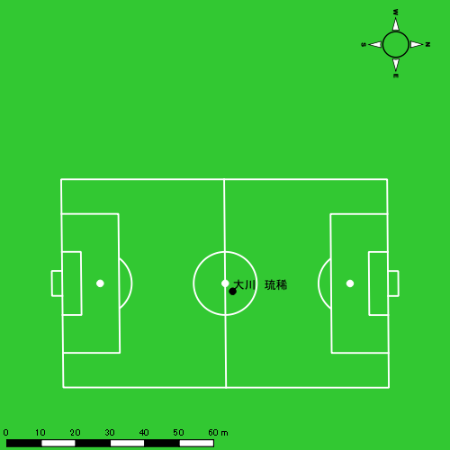 |  |  |  |  | 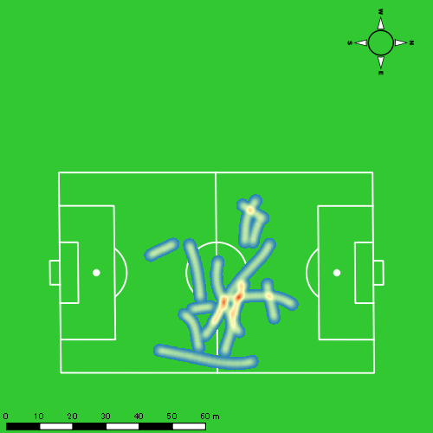 |  |  |  |  |  |  | 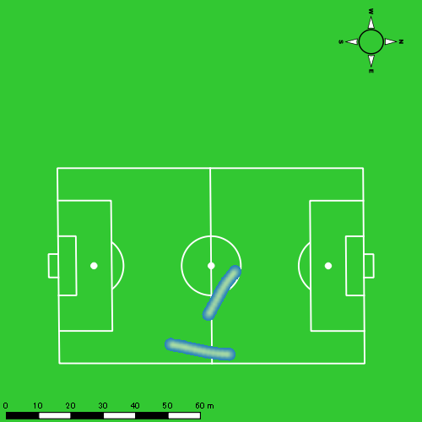 |  |  |  |  |  |  | 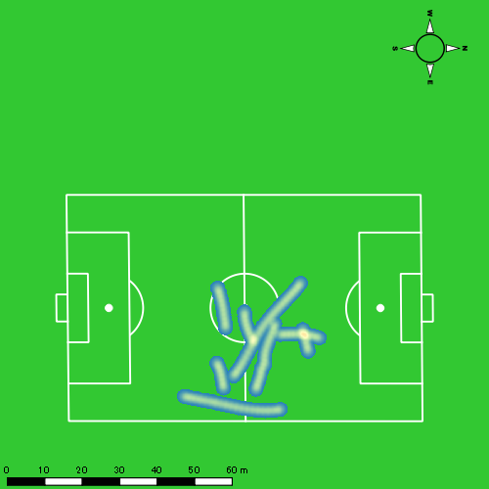
0118vs佐世保西後半 平均ポジション |  |  |  |  | 0118vs佐世保西後半 ハイスピードゾーン |  |  |  |  |  |  | 0118vs佐世保西後半 スプリントゾーン1 |  |  |  |  |  |  | 0118vs佐世保西後半 スプリントゾーン2 | 0118vs佐世保西後半 スプリントゾーン3
少ない 出現率 多い
少ない 出現率 多い
少ない 出現率 多い
少ない 出現率 多い
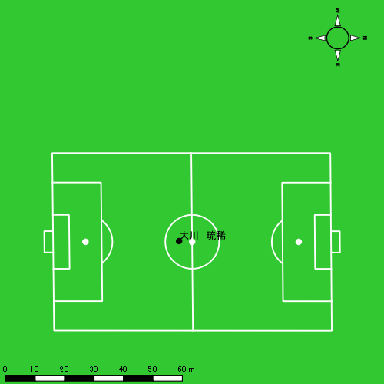 |  |  |  |  | 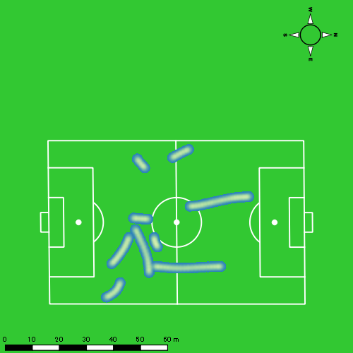 |  |  |  |  |  |  | 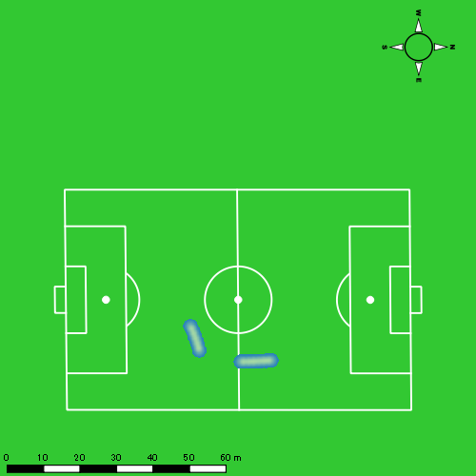 |  |  |  |  |  |  | 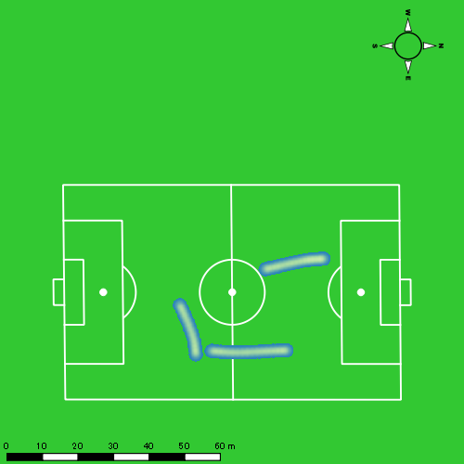

山本 悠貴
...
山本 悠貴 | 計測開始（JST） | 計測終了（JST） | 計測時間 (hh:mm:ss) | 走行距離(m) | %HIR | ハイスピード 距離(m) | スプリント回数 (24.00km/h) | スプリント回数 (20.00km/h) | スプリント回数 (18.00km/h) | スプリント 距離(m) (24.00km/h) | スプリント距離(m) (20.00km/h) | スプリント距離(m) (18.00km/h) | 1分毎走行距離(m) | 平均速度（km/h） | 今回最高 速度（km/h） | 高強度 エフォート | 加速回数 (3.0m/s^2) | 加速回数 (2.5m/s^2) | 加速回数 (2.0m/s^2) | 加速度max (m/s^2) | 減速回数 (3.0m/s^2) | 減速回数 (2.5m/s^2) | 減速回数 (2.0m/s^2) | 減速度max (m/s^2) | インパクト回数
 | 2025/01/18 10:30:05 | 2025/01/18 10:36:10 | 0:06:05 | 646.13 | 3.64% | 23.53 | 0 | 1 | 2 | 0.00 | 8.35 | 23.53 | 106.21 | 6.37 | 22.52 | 24 | 0 | 1 | 4 | 3.00 | 1 | 4 | 16 | -3.94 | 43 | 21
 |  | 合計 (hh:mm:ss) | 0:36:05

 | 計測開始（JST） | 計測終了（JST） | ディフェンディング サード | ミドル サード | アタッキング サード |  | ZONE1 (m, hh:mm:ss) |  | ZONE2 (m, hh:mm:ss) |  | ZONE3 (m, hh:mm:ss) |  | ZONE4 (m, hh:mm:ss) |  | ZONE5 (m, hh:mm:ss) |  | ZONE6 (m, hh:mm:ss) |  | 合計
山本 悠貴 |  |  |  |  |  |  | -5.4km/h |  | 5.4km/h-12.6km/h |  | 12.6km/h-18.0km/h |  | 18.0km/h-23.4km/h |  | 23.4km/h-28.8km/h |  | 28.8km/h-
0118vs佐世保西前半 | 2025/01/18 10:00:05 - 2025/01/18 10:15:04 |  | 8.44% | 58.53% | 33.03% | 0118vs佐世保西前半 0 - 15 | 286.57 | 0:06:43 | 941.44 | 0:06:31 | 421.39 | 0:01:45 | 8.52 | 0:00:02 | 0.00 | 0:00:00 | 0.00 | 0:00:00 | 1,657.91
 | 2025/01/18 10:15:05 - 2025/01/18 10:30:04 |  | 6.71% | 64.79% | 28.49% | 15 - 30 | 263.20 | 0:04:30 | 1,147.20 | 0:08:06 | 488.09 | 0:01:58 | 126.26 | 0:00:23 | 17.82 | 0:00:03 | 0.00 | 0:00:00 | 2,042.57
 | 2025/01/18 10:30:05 - 2025/01/18 10:36:09 |  | 9.56% | 63.16% | 27.28% | 30 - | 158.92 | 0:03:15 | 291.60 | 0:02:04 | 169.37 | 0:00:41 | 26.47 | 0:00:05 | 0.00 | 0:00:00 | 0.00 | 0:00:00 | 646.36
 |  |  |  |  |  |  | 708.69 | 0:14:28 | 2,380.24 | 0:16:41 | 1,078.85 | 0:04:23 | 161.25 | 0:00:30 | 17.82 | 0:00:03 | 0.00 | 0:00:00 | 4,346.84

速度ゾーン（時間割合）グラフ
速度ゾーン（時間割合, セッション別）
速度ゾーン（時間割合詳細）
ZONE1 | ZONE2 | ZONE3 | ZONE4 | ZONE5 | ZONE6 | 0118vs佐世保西前半 | 40.08% | 46.26% | 12.17% | 1.38% | 0.12% | 0.00% | 0118vs佐世保西前半 0 - 15 | 44.74% | 43.45% | 11.62% | 0.18% | 0.00% | 0.00%
0:14:28 | 0:16:41 | 0:04:23 | 0:00:30 | 0:00:03 | 0:00:00 |  |  |  |  |  |  |  | 15 - 30 | 30.00% | 54.02% | 13.09% | 2.60% | 0.29% | 0.00%
 |  |  |  |  |  |  |  |  |  |  |  |  | 30 - | 53.42% | 34.03% | 11.23% | 1.32% | 0.00% | 0.00%

1分毎走行距離
1分毎ハイスピード距離
速度ゾーングラフ
0118vs佐世保西前半 0 - 15 | 110.52753932 | 0
15 - 30 | 136.14467653 | 8.4247007786
30 - | 106.21344737 | 3.8673669302

少ない 出現率 多い
少ない 出現率 多い
少ない 出現率 多い
少ない 出現率 多い
0118vs佐世保西前半 平均ポジション |  |  |  |  | 0118vs佐世保西前半 ハイスピードゾーン |  |  |  |  |  |  | 0118vs佐世保西前半 スプリントゾーン1 |  |  |  |  |  |  | 0118vs佐世保西前半 スプリントゾーン2 |  |  |  |  |  |  |  | 0118vs佐世保西前半 スプリントゾーン3
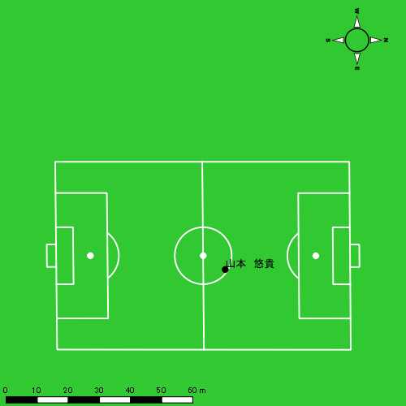 |  |  |  |  | 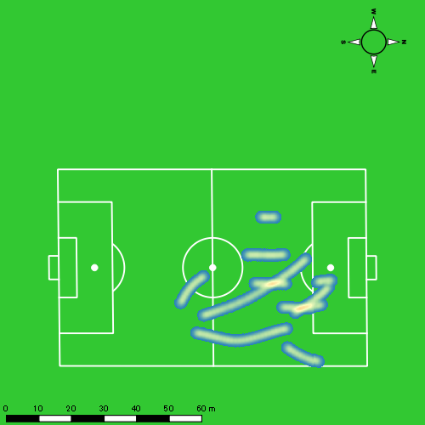 |  |  |  |  |  |  | 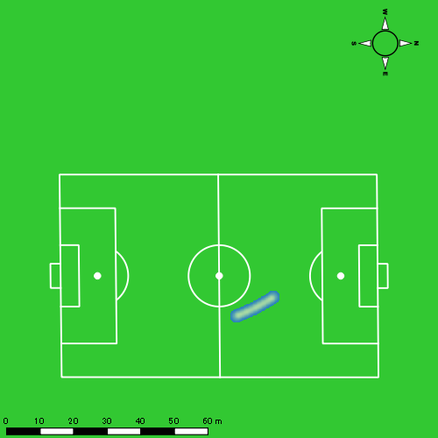 |  |  |  |  |  |  | 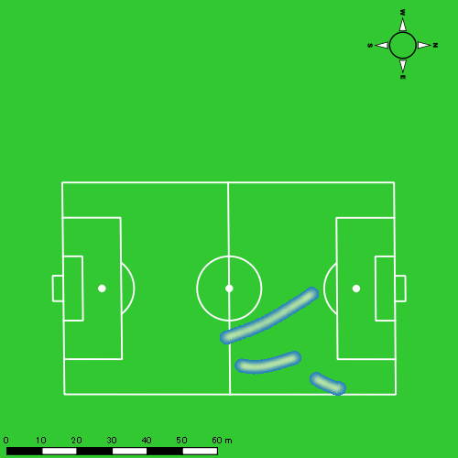

中村 莉士
...
中村 莉士 | 計測開始（JST） | 計測終了（JST） | 計測時間 (hh:mm:ss) | 走行距離(m) | %HIR | ハイスピード 距離(m) | スプリント回数 (24.00km/h) | スプリント回数 (20.00km/h) | スプリント回数 (18.00km/h) | スプリント 距離(m) (24.00km/h) | スプリント距離(m) (20.00km/h) | スプリント距離(m) (18.00km/h) | 1分毎走行距離(m) | 平均速度（km/h） | 今回最高 速度（km/h） | 高強度 エフォート | 加速回数 (3.0m/s^2) | 加速回数 (2.5m/s^2) | 加速回数 (2.0m/s^2) | 加速度max (m/s^2) | 減速回数 (3.0m/s^2) | 減速回数 (2.5m/s^2) | 減速回数 (2.0m/s^2) | 減速度max (m/s^2) | インパクト回数
 | 2025/01/18 10:30:05 | 2025/01/18 10:36:10 | 0:06:05 | 769.54 | 9.25% | 71.20 | 0 | 4 | 5 | 0.00 | 39.29 | 71.20 | 126.50 | 7.56 | 22.39 | 114 | 2 | 4 | 11 | 3.74 | 5 | 10 | 21 | -3.91 | 74 | 66
 |  | 合計 (hh:mm:ss) | 0:36:05

 | 計測開始（JST） | 計測終了（JST） | ディフェンディング サード | ミドル サード | アタッキング サード |  | ZONE1 (m, hh:mm:ss) |  | ZONE2 (m, hh:mm:ss) |  | ZONE3 (m, hh:mm:ss) |  | ZONE4 (m, hh:mm:ss) |  | ZONE5 (m, hh:mm:ss) |  | ZONE6 (m, hh:mm:ss) |  | 合計
中村 莉士 |  |  |  |  |  |  | -5.4km/h |  | 5.4km/h-12.6km/h |  | 12.6km/h-18.0km/h |  | 18.0km/h-23.4km/h |  | 23.4km/h-28.8km/h |  | 28.8km/h-
0118vs佐世保西前半 | 2025/01/18 10:00:05 - 2025/01/18 10:15:04 |  | 9.73% | 46.23% | 44.04% | 0118vs佐世保西前半 0 - 15 | 298.02 | 0:06:52 | 891.41 | 0:06:14 | 359.50 | 0:01:28 | 147.00 | 0:00:26 | 0.00 | 0:00:00 | 0.00 | 0:00:00 | 1,695.93
 | 2025/01/18 10:15:05 - 2025/01/18 10:30:04 |  | 9.16% | 64.80% | 26.04% | 15 - 30 | 271.99 | 0:04:52 | 1,066.67 | 0:07:16 | 596.60 | 0:02:26 | 119.73 | 0:00:21 | 32.00 | 0:00:05 | 0.00 | 0:00:00 | 2,086.98
 | 2025/01/18 10:30:05 - 2025/01/18 10:36:09 |  | 16.50% | 37.96% | 45.54% | 30 - | 112.61 | 0:02:24 | 367.27 | 0:02:35 | 218.42 | 0:00:53 | 72.04 | 0:00:13 | 0.00 | 0:00:00 | 0.00 | 0:00:00 | 770.34
 |  |  |  |  |  |  | 682.62 | 0:14:08 | 2,325.34 | 0:16:06 | 1,174.52 | 0:04:47 | 338.77 | 0:01:00 | 32.00 | 0:00:05 | 0.00 | 0:00:00 | 4,553.25

速度ゾーン（時間割合）グラフ
速度ゾーン（時間割合, セッション別）
速度ゾーン（時間割合詳細）
ZONE1 | ZONE2 | ZONE3 | ZONE4 | ZONE5 | ZONE6 | 0118vs佐世保西前半 | 39.15% | 44.61% | 13.24% | 2.78% | 0.21% | 0.00% | 0118vs佐世保西前半 0 - 15 | 45.79% | 41.59% | 9.74% | 2.89% | 0.00% | 0.00%
0:14:08 | 0:16:06 | 0:04:47 | 0:01:00 | 0:00:05 | 0:00:00 |  |  |  |  |  |  |  | 15 - 30 | 32.44% | 48.49% | 16.18% | 2.38% | 0.51% | 0.00%
 |  |  |  |  |  |  |  |  |  |  |  |  | 30 - | 39.34% | 42.52% | 14.63% | 3.51% | 0.00% | 0.00%

1分毎走行距離
1分毎ハイスピード距離
速度ゾーングラフ
0118vs佐世保西前半 0 - 15 | 113.06216617 | 9.5321613302
15 - 30 | 139.09446328 | 9.6372544547
30 - | 126.50008929 | 11.70367513

少ない 出現率 多い
少ない 出現率 多い
少ない 出現率 多い
少ない 出現率 多い
0118vs佐世保西前半 平均ポジション |  |  |  |  | 0118vs佐世保西前半 ハイスピードゾーン |  |  |  |  |  |  | 0118vs佐世保西前半 スプリントゾーン1 |  |  |  |  |  |  | 0118vs佐世保西前半 スプリントゾーン2 |  |  |  |  |  |  |  | 0118vs佐世保西前半 スプリントゾーン3
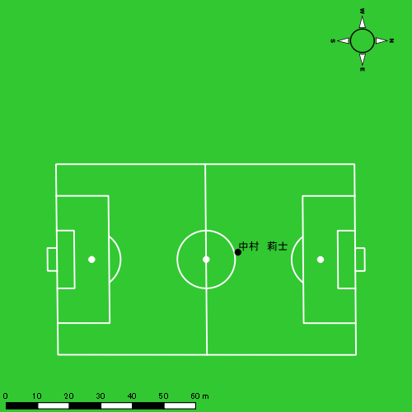 |  |  |  |  | 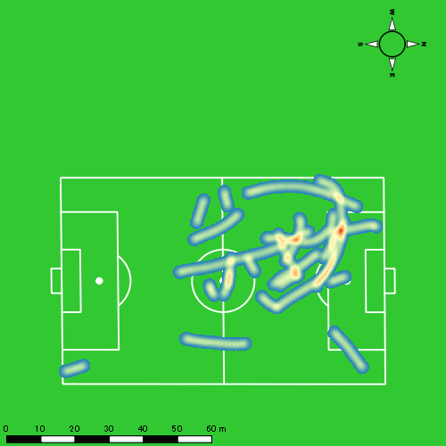 |  |  |  |  |  |  | 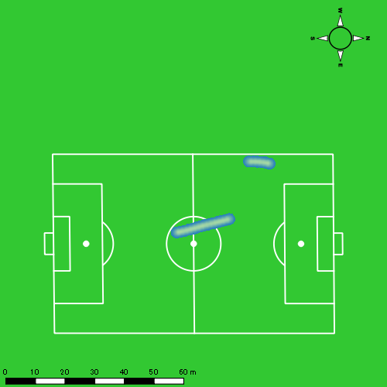 |  |  |  |  |  |  | 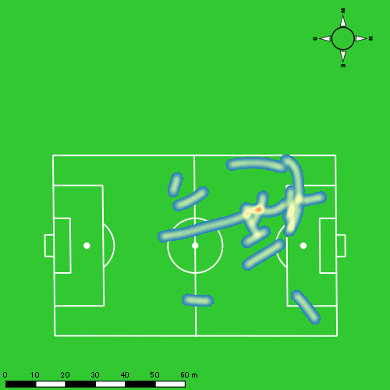

平野 凱
...
 | 計測開始（JST） | 計測終了（JST） | ディフェンディング サード | ミドル サード | アタッキング サード |  | ZONE1 (m, hh:mm:ss) |  | ZONE2 (m, hh:mm:ss) |  | ZONE3 (m, hh:mm:ss) |  | ZONE4 (m, hh:mm:ss) |  | ZONE5 (m, hh:mm:ss) |  | ZONE6 (m, hh:mm:ss) |  | 合計
平野 凱 |  |  |  |  |  |  | -5.4km/h |  | 5.4km/h-12.6km/h |  | 12.6km/h-18.0km/h |  | 18.0km/h-23.4km/h |  | 23.4km/h-28.8km/h |  | 28.8km/h-
0118vs佐世保西前半 | 2025/01/18 10:00:05 - 2025/01/18 10:15:04 |  | 23.22% | 54.23% | 22.54% | 0118vs佐世保西前半 0 - 15 | 283.39 | 0:07:56 | 843.76 | 0:05:48 | 258.41 | 0:01:03 | 64.16 | 0:00:12 | 4.02 | 0:00:01 | 0.00 | 0:00:00 | 1,453.74
 | 2025/01/18 10:15:05 - 2025/01/18 10:30:04 |  | 26.78% | 66.07% | 7.15% | 15 - 30 | 330.59 | 0:08:21 | 797.54 | 0:05:43 | 167.24 | 0:00:41 | 60.22 | 0:00:10 | 29.64 | 0:00:04 | 0.00 | 0:00:00 | 1,385.22
 | 2025/01/18 10:30:05 - 2025/01/18 10:36:09 |  | 31.62% | 44.98% | 23.40% | 30 - | 93.65 | 0:03:32 | 300.06 | 0:02:08 | 89.71 | 0:00:22 | 16.08 | 0:00:03 | 0.00 | 0:00:00 | 0.00 | 0:00:00 | 499.50
0118vs佐世保西後半 | 2025/01/18 10:46:36 - 2025/01/18 11:01:35 |  | 22.32% | 56.46% | 21.21% | 0118vs佐世保西後半 0 - 15 | 326.30 | 0:08:15 | 717.88 | 0:05:09 | 266.78 | 0:01:05 | 178.07 | 0:00:31 | 2.50 | 0:00:00 | 0.00 | 0:00:00 | 1,491.53
 | 2025/01/18 11:01:36 - 2025/01/18 11:16:35 |  | 18.48% | 60.90% | 20.62% | 15 - 30 | 320.88 | 0:08:08 | 790.44 | 0:05:31 | 278.15 | 0:01:09 | 66.93 | 0:00:12 | 0.00 | 0:00:00 | 0.00 | 0:00:00 | 1,456.40
 | 2025/01/18 11:16:36 - 2025/01/18 11:23:06 |  | 32.44% | 32.35% | 35.21% | 30 - | 142.40 | 0:02:54 | 392.24 | 0:02:48 | 178.31 | 0:00:42 | 37.82 | 0:00:07 | 0.00 | 0:00:00 | 0.00 | 0:00:00 | 750.77
 |  |  |  |  |  |  | 1,497.21 | 0:39:06 | 3,841.92 | 0:27:07 | 1,238.60 | 0:05:02 | 423.27 | 0:01:15 | 36.16 | 0:00:05 | 0.00 | 0:00:00 | 7,037.17

速度ゾーン（時間割合）グラフ
速度ゾーン（時間割合, セッション別）
速度ゾーン（時間割合詳細）
ZONE1 | ZONE2 | ZONE3 | ZONE4 | ZONE5 | ZONE6 | 0118vs佐世保西前半 | 54.93% | 37.83% | 5.84% | 1.16% | 0.23% | 0.00% | 0118vs佐世保西前半 0 - 15 | 52.95% | 38.67% | 7.03% | 1.29% | 0.07% | 0.00%
0:39:06 | 0:27:07 | 0:05:02 | 0:01:15 | 0:00:05 | 0:00:00 | 0118vs佐世保西後半 | 52.79% | 36.88% | 8.02% | 2.29% | 0.02% | 0.00% | 15 - 30 | 55.62% | 38.16% | 4.58% | 1.16% | 0.49% | 0.00%
 |  |  |  |  |  |  |  |  |  |  |  |  | 30 - | 58.14% | 34.96% | 6.03% | 0.88% | 0.00% | 0.00%
 |  |  |  |  |  |  |  |  |  |  |  |  | 0118vs佐世保西後半 0 - 15 | 55.00% | 34.31% | 7.20% | 3.44% | 0.04% | 0.00%
 |  |  |  |  |  |  |  |  |  |  |  |  | 15 - 30 | 54.22% | 36.82% | 7.62% | 1.33% | 0.00% | 0.00%
 |  |  |  |  |  |  |  |  |  |  |  |  | 30 - | 44.40% | 42.92% | 10.84% | 1.84% | 0.00% | 0.00%

1分毎走行距離
1分毎ハイスピード距離
速度ゾーングラフ
0118vs佐世保西前半 0 - 15 | 96.916038614 | 4.5452592273
15 - 30 | 92.339976461 | 5.8468154988
30 - | 81.980611576 | 1.3516700023
0118vs佐世保西後半 0 - 15 | 99.435445346 | 11.979377744
15 - 30 | 97.093374007 | 4.0419085396
30 - | 115.1371248 | 4.6832870357

少ない 出現率 多い
少ない 出現率 多い
少ない 出現率 多い
少ない 出現率 多い
0118vs佐世保西前半 平均ポジション |  |  |  |  | 0118vs佐世保西前半 ハイスピードゾーン |  |  |  |  |  |  | 0118vs佐世保西前半 スプリントゾーン1 |  |  |  |  |  |  | 0118vs佐世保西前半 スプリントゾーン2 | 0118vs佐世保西前半 スプリントゾーン3
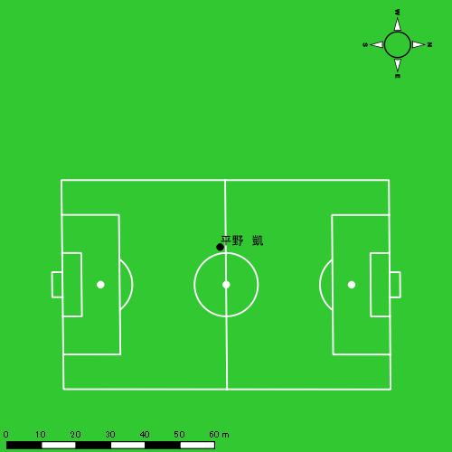 |  |  |  |  | 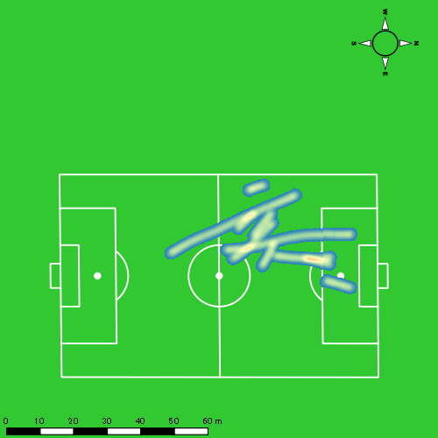 |  |  |  |  |  |  | 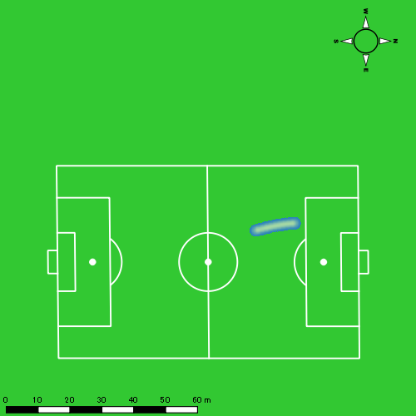 |  |  |  |  |  |  | 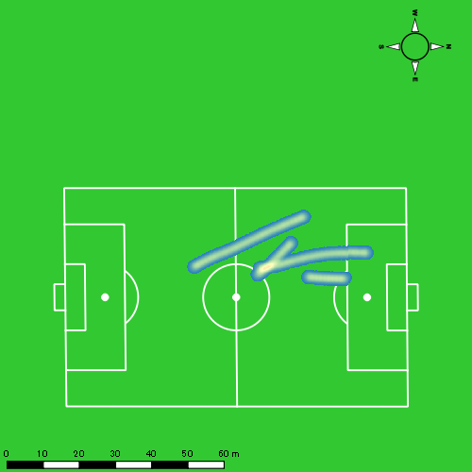
0118vs佐世保西後半 平均ポジション |  |  |  |  | 0118vs佐世保西後半 ハイスピードゾーン |  |  |  |  |  |  | 0118vs佐世保西後半 スプリントゾーン2 |  |  |  |  |  |  | 0118vs佐世保西後半 スプリントゾーン3
少ない 出現率 多い
少ない 出現率 多い
少ない 出現率 多い
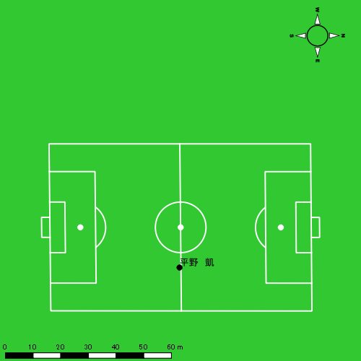 |  |  |  |  | 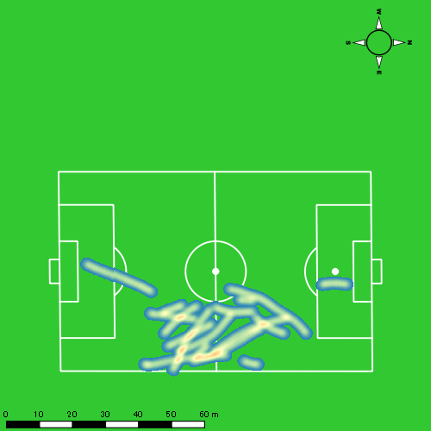 |  |  |  |  |  |  | 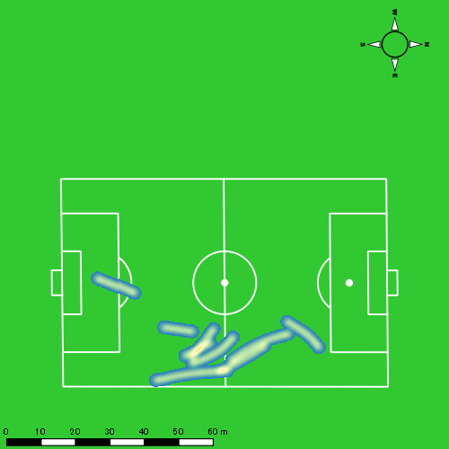

林田 一護
...
 | 計測開始（JST） | 計測終了（JST） | ディフェンディング サード | ミドル サード | アタッキング サード |  | ZONE1 (m, hh:mm:ss) |  | ZONE2 (m, hh:mm:ss) |  | ZONE3 (m, hh:mm:ss) |  | ZONE4 (m, hh:mm:ss) |  | ZONE5 (m, hh:mm:ss) |  | ZONE6 (m, hh:mm:ss) |  | 合計
林田 一護 |  |  |  |  |  |  | -5.4km/h |  | 5.4km/h-12.6km/h |  | 12.6km/h-18.0km/h |  | 18.0km/h-23.4km/h |  | 23.4km/h-28.8km/h |  | 28.8km/h-
0118vs佐世保西前半 | 2025/01/18 10:00:05 - 2025/01/18 10:15:04 |  | 23.70% | 76.30% | 0.00% | 0118vs佐世保西前半 0 - 15 | 275.12 | 0:09:44 | 620.92 | 0:04:32 | 159.85 | 0:00:40 | 19.66 | 0:00:04 | 0.00 | 0:00:00 | 0.00 | 0:00:00 | 1,075.54
 | 2025/01/18 10:15:05 - 2025/01/18 10:30:04 |  | 27.27% | 72.73% | 0.00% | 15 - 30 | 281.38 | 0:08:38 | 719.70 | 0:05:12 | 246.99 | 0:01:00 | 54.20 | 0:00:10 | 0.00 | 0:00:00 | 0.00 | 0:00:00 | 1,302.26
 | 2025/01/18 10:30:05 - 2025/01/18 10:36:09 |  | 30.37% | 69.63% | 0.00% | 30 - | 115.83 | 0:04:20 | 199.69 | 0:01:23 | 94.58 | 0:00:22 | 0.88 | 0:00:00 | 0.00 | 0:00:00 | 0.00 | 0:00:00 | 410.99
0118vs佐世保西後半 | 2025/01/18 10:46:36 - 2025/01/18 11:01:35 |  | 26.11% | 73.89% | 0.00% | 0118vs佐世保西後半 0 - 15 | 271.98 | 0:09:44 | 607.81 | 0:04:13 | 214.33 | 0:00:52 | 60.17 | 0:00:10 | 2.62 | 0:00:00 | 0.00 | 0:00:00 | 1,156.90
 | 2025/01/18 11:01:36 - 2025/01/18 11:16:35 |  | 19.12% | 80.88% | 0.00% | 15 - 30 | 251.28 | 0:09:45 | 639.92 | 0:04:22 | 184.96 | 0:00:44 | 41.79 | 0:00:08 | 8.05 | 0:00:01 | 0.00 | 0:00:00 | 1,126.00
 | 2025/01/18 11:16:36 - 2025/01/18 11:23:06 |  | 32.78% | 67.22% | 0.00% | 30 - | 114.91 | 0:04:08 | 259.77 | 0:01:47 | 129.43 | 0:00:32 | 23.16 | 0:00:04 | 0.00 | 0:00:00 | 0.00 | 0:00:00 | 527.27
 |  |  |  |  |  |  | 1,310.50 | 0:46:19 | 3,047.81 | 0:21:29 | 1,030.13 | 0:04:10 | 199.87 | 0:00:36 | 10.67 | 0:00:02 | 0.00 | 0:00:00 | 5,598.97

速度ゾーン（時間割合）グラフ
速度ゾーン（時間割合, セッション別）
速度ゾーン（時間割合詳細）
ZONE1 | ZONE2 | ZONE3 | ZONE4 | ZONE5 | ZONE6 | 0118vs佐世保西前半 | 62.92% | 30.81% | 5.63% | 0.65% | 0.00% | 0.00% | 0118vs佐世保西前半 0 - 15 | 64.90% | 30.27% | 4.42% | 0.40% | 0.00% | 0.00%
0:46:19 | 0:21:29 | 0:04:10 | 0:00:36 | 0:00:02 | 0:00:00 | 0118vs佐世保西後半 | 64.66% | 28.41% | 5.85% | 1.00% | 0.07% | 0.00% | 15 - 30 | 57.53% | 34.67% | 6.67% | 1.13% | 0.00% | 0.00%
 |  |  |  |  |  |  |  |  |  |  |  |  | 30 - | 71.29% | 22.63% | 6.03% | 0.05% | 0.00% | 0.00%
 |  |  |  |  |  |  |  |  |  |  |  |  | 0118vs佐世保西後半 0 - 15 | 64.93% | 28.16% | 5.73% | 1.13% | 0.04% | 0.00%
 |  |  |  |  |  |  |  |  |  |  |  |  | 15 - 30 | 64.96% | 29.13% | 4.93% | 0.84% | 0.13% | 0.00%
 |  |  |  |  |  |  |  |  |  |  |  |  | 30 - | 63.38% | 27.31% | 8.24% | 1.07% | 0.00% | 0.00%

1分毎走行距離
1分毎ハイスピード距離
速度ゾーングラフ
0118vs佐世保西前半 0 - 15 | 71.702535358 | 1.097856939
15 - 30 | 86.790764707 | 2.9784333474
30 - | 67.419403716 | 0
0118vs佐世保西後半 0 - 15 | 77.126996266 | 3.8389145944
15 - 30 | 75.066943139 | 2.9926365007
30 - | 80.907467106 | 3.5543189167

少ない 出現率 多い
少ない 出現率 多い
少ない 出現率 多い
0118vs佐世保西前半 平均ポジション |  |  |  |  | 0118vs佐世保西前半 ハイスピードゾーン |  |  |  |  |  |  | 0118vs佐世保西前半 スプリントゾーン2 |  |  |  |  |  |  | 0118vs佐世保西前半 スプリントゾーン3
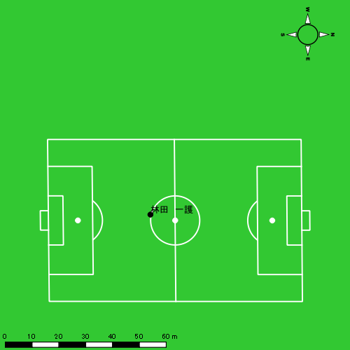
0118vs佐世保西後半 平均ポジション |  |  |  |  | 0118vs佐世保西後半 ハイスピードゾーン |  |  |  |  |  |  | 0118vs佐世保西後半 スプリントゾーン2 |  |  |  |  |  |  | 0118vs佐世保西後半 スプリントゾーン3
少ない 出現率 多い
少ない 出現率 多い
少ない 出現率 多い

片山 諒也
...
 | 計測開始（JST） | 計測終了（JST） | ディフェンディング サード | ミドル サード | アタッキング サード |  | ZONE1 (m, hh:mm:ss) |  | ZONE2 (m, hh:mm:ss) |  | ZONE3 (m, hh:mm:ss) |  | ZONE4 (m, hh:mm:ss) |  | ZONE5 (m, hh:mm:ss) |  | ZONE6 (m, hh:mm:ss) |  | 合計
片山 諒也 |  |  |  |  |  |  | -5.4km/h |  | 5.4km/h-12.6km/h |  | 12.6km/h-18.0km/h |  | 18.0km/h-23.4km/h |  | 23.4km/h-28.8km/h |  | 28.8km/h-
0118vs佐世保西前半 | 2025/01/18 10:00:05 - 2025/01/18 10:15:04 |  | 24.35% | 57.53% | 18.12% | 0118vs佐世保西前半 0 - 15 | 356.18 | 0:09:28 | 609.45 | 0:04:25 | 253.41 | 0:01:02 | 25.00 | 0:00:05 | 0.00 | 0:00:00 | 0.00 | 0:00:00 | 1,244.04
 | 2025/01/18 10:15:05 - 2025/01/18 10:30:04 |  | 26.90% | 67.30% | 5.80% | 15 - 30 | 352.61 | 0:08:27 | 726.56 | 0:05:17 | 258.53 | 0:01:02 | 79.14 | 0:00:14 | 1.26 | 0:00:00 | 0.00 | 0:00:00 | 1,418.10
 | 2025/01/18 10:30:05 - 2025/01/18 10:36:09 |  | 23.97% | 52.90% | 23.12% | 30 - | 120.41 | 0:03:12 | 323.14 | 0:02:21 | 118.95 | 0:00:28 | 21.29 | 0:00:04 | 0.00 | 0:00:00 | 0.00 | 0:00:00 | 583.78
0118vs佐世保西後半 | 2025/01/18 10:46:36 - 2025/01/18 11:01:35 |  | 27.38% | 57.35% | 15.27% | 0118vs佐世保西後半 0 - 15 | 317.54 | 0:08:12 | 716.43 | 0:05:19 | 286.70 | 0:01:10 | 98.06 | 0:00:18 | 10.57 | 0:00:02 | 0.00 | 0:00:00 | 1,429.31
 | 2025/01/18 11:01:36 - 2025/01/18 11:16:35 |  | 20.62% | 71.68% | 7.70% | 15 - 30 | 295.05 | 0:09:13 | 648.97 | 0:04:45 | 246.54 | 0:01:00 | 12.69 | 0:00:02 | 0.00 | 0:00:00 | 0.00 | 0:00:00 | 1,203.25
 | 2025/01/18 11:16:36 - 2025/01/18 11:23:06 |  | 39.53% | 48.82% | 11.65% | 30 - | 137.34 | 0:04:01 | 292.47 | 0:02:00 | 114.14 | 0:00:29 | 8.44 | 0:00:02 | 0.00 | 0:00:00 | 0.00 | 0:00:00 | 552.39
 |  |  |  |  |  |  | 1,579.13 | 0:42:33 | 3,317.02 | 0:24:06 | 1,278.28 | 0:05:11 | 244.60 | 0:00:44 | 11.83 | 0:00:02 | 0.00 | 0:00:00 | 6,430.87

速度ゾーン（時間割合）グラフ
速度ゾーン（時間割合, セッション別）
速度ゾーン（時間割合詳細）
ZONE1 | ZONE2 | ZONE3 | ZONE4 | ZONE5 | ZONE6 | 0118vs佐世保西前半 | 58.54% | 33.40% | 7.01% | 1.04% | 0.01% | 0.00% | 0118vs佐世保西前半 0 - 15 | 63.15% | 29.41% | 6.91% | 0.53% | 0.00% | 0.00%
0:42:33 | 0:24:06 | 0:05:11 | 0:00:44 | 0:00:02 | 0:00:00 | 0118vs佐世保西後半 | 58.68% | 32.99% | 7.28% | 0.99% | 0.07% | 0.00% | 15 - 30 | 56.33% | 35.24% | 6.87% | 1.53% | 0.02% | 0.00%
 |  |  |  |  |  |  |  |  |  |  |  |  | 30 - | 52.60% | 38.68% | 7.62% | 1.10% | 0.00% | 0.00%
 |  |  |  |  |  |  |  |  |  |  |  |  | 0118vs佐世保西後半 0 - 15 | 54.67% | 35.40% | 7.80% | 1.96% | 0.18% | 0.00%
 |  |  |  |  |  |  |  |  |  |  |  |  | 15 - 30 | 61.44% | 31.62% | 6.67% | 0.27% | 0.00% | 0.00%
 |  |  |  |  |  |  |  |  |  |  |  |  | 30 - | 61.53% | 30.59% | 7.47% | 0.41% | 0.00% | 0.00%

1分毎走行距離
1分毎ハイスピード距離
速度ゾーングラフ
0118vs佐世保西前半 0 - 15 | 82.935953159 | 1.5373971909
15 - 30 | 94.510977749 | 5.0511980566
30 - | 95.881248377 | 2.2585156732
0118vs佐世保西後半 0 - 15 | 95.287126435 | 6.9014655407
15 - 30 | 80.216629849 | 0.35643048139
30 - | 84.711554301 | 1.2947853354

0118vs佐世保西前半 平均ポジション |  |  |  |  | 0118vs佐世保西前半 ハイスピードゾーン |  |  |  |  |  |  | 0118vs佐世保西前半 スプリントゾーン2 |  |  |  |  |  |  | 0118vs佐世保西前半 スプリントゾーン3
少ない 出現率 多い
少ない 出現率 多い
少ない 出現率 多い
0118vs佐世保西後半 平均ポジション |  |  |  |  | 0118vs佐世保西後半 ハイスピードゾーン |  |  |  |  |  |  | 0118vs佐世保西後半 スプリントゾーン2 |  |  |  |  |  |  | 0118vs佐世保西後半 スプリントゾーン3
少ない 出現率 多い
少ない 出現率 多い
少ない 出現率 多い

西村 優斗
...
 | 計測開始（JST） | 計測終了（JST） | ディフェンディング サード | ミドル サード | アタッキング サード |  | ZONE1 (m, hh:mm:ss) |  | ZONE2 (m, hh:mm:ss) |  | ZONE3 (m, hh:mm:ss) |  | ZONE4 (m, hh:mm:ss) |  | ZONE5 (m, hh:mm:ss) |  | ZONE6 (m, hh:mm:ss) |  | 合計
西村 優斗 |  |  |  |  |  |  | -5.4km/h |  | 5.4km/h-12.6km/h |  | 12.6km/h-18.0km/h |  | 18.0km/h-23.4km/h |  | 23.4km/h-28.8km/h |  | 28.8km/h-
0118vs佐世保西前半 | 2025/01/18 10:00:05 - 2025/01/18 10:15:04 |  | 19.25% | 54.06% | 26.69% | 0118vs佐世保西前半 0 - 15 | 304.04 | 0:07:03 | 802.29 | 0:05:47 | 415.22 | 0:01:40 | 61.62 | 0:00:11 | 45.89 | 0:00:06 | 113.70 | 0:00:13 | 1,742.76
 | 2025/01/18 10:15:05 - 2025/01/18 10:30:04 |  | 24.22% | 66.79% | 8.99% | 15 - 30 | 322.50 | 0:06:51 | 876.84 | 0:06:20 | 345.66 | 0:01:22 | 136.47 | 0:00:24 | 17.22 | 0:00:02 | 0.00 | 0:00:00 | 1,698.69
 | 2025/01/18 10:30:05 - 2025/01/18 10:36:09 |  | 18.10% | 50.68% | 31.22% | 30 - | 103.53 | 0:02:08 | 417.89 | 0:03:12 | 144.18 | 0:00:35 | 58.02 | 0:00:10 | 0.00 | 0:00:00 | 0.00 | 0:00:00 | 723.61
0118vs佐世保西後半 | 2025/01/18 10:46:36 - 2025/01/18 11:01:35 |  | 24.49% | 57.33% | 18.19% | 0118vs佐世保西後半 0 - 15 | 280.46 | 0:05:48 | 924.41 | 0:06:38 | 513.19 | 0:02:04 | 157.17 | 0:00:28 | 13.76 | 0:00:02 | 0.00 | 0:00:00 | 1,889.00
 | 2025/01/18 11:01:36 - 2025/01/18 11:16:35 |  | 19.50% | 67.84% | 12.66% | 15 - 30 | 301.33 | 0:07:10 | 886.51 | 0:06:15 | 317.98 | 0:01:18 | 87.68 | 0:00:16 | 0.00 | 0:00:00 | 0.00 | 0:00:00 | 1,593.50
 | 2025/01/18 11:16:36 - 2025/01/18 11:23:06 |  | 32.29% | 53.67% | 14.03% | 30 - | 150.24 | 0:03:46 | 273.49 | 0:01:56 | 176.34 | 0:00:42 | 37.38 | 0:00:07 | 0.00 | 0:00:00 | 0.00 | 0:00:00 | 637.46
 |  |  |  |  |  |  | 1,462.09 | 0:32:46 | 4,181.44 | 0:30:08 | 1,912.58 | 0:07:41 | 538.35 | 0:01:37 | 76.87 | 0:00:11 | 113.70 | 0:00:13 | 8,285.02

速度ゾーン（時間割合）グラフ
速度ゾーン（時間割合, セッション別）
速度ゾーン（時間割合詳細）
ZONE1 | ZONE2 | ZONE3 | ZONE4 | ZONE5 | ZONE6 | 0118vs佐世保西前半 | 44.43% | 42.45% | 10.01% | 2.11% | 0.41% | 0.59% | 0118vs佐世保西前半 0 - 15 | 47.01% | 38.54% | 11.11% | 1.20% | 0.71% | 1.42%
0:32:46 | 0:30:08 | 0:07:41 | 0:01:37 | 0:00:11 | 0:00:13 | 0118vs佐世保西後半 | 45.82% | 40.59% | 11.15% | 2.35% | 0.09% | 0.00% | 15 - 30 | 45.69% | 42.24% | 9.09% | 2.71% | 0.27% | 0.00%
 |  |  |  |  |  |  |  |  |  |  |  |  | 30 - | 34.96% | 52.60% | 9.59% | 2.85% | 0.00% | 0.00%
 |  |  |  |  |  |  |  |  |  |  |  |  | 0118vs佐世保西後半 0 - 15 | 38.62% | 44.22% | 13.80% | 3.13% | 0.22% | 0.00%
 |  |  |  |  |  |  |  |  |  |  |  |  | 15 - 30 | 47.82% | 41.71% | 8.67% | 1.80% | 0.00% | 0.00%
 |  |  |  |  |  |  |  |  |  |  |  |  | 30 - | 57.80% | 29.67% | 10.74% | 1.79% | 0.00% | 0.00%

1分毎走行距離
1分毎ハイスピード距離
速度ゾーングラフ
0118vs佐世保西前半 0 - 15 | 116.18412711 | 14.489616364
15 - 30 | 113.23355639 | 9.8191204255
30 - | 118.85838412 | 8.6456008365
0118vs佐世保西後半 0 - 15 | 125.91706264 | 10.553186546
15 - 30 | 106.23322878 | 5.7200804132
30 - | 97.819969502 | 5.1282345912

0118vs佐世保西前半 平均ポジション |  |  |  |  | 0118vs佐世保西前半 ハイスピードゾーン |  |  |  |  |  |  | 0118vs佐世保西前半 スプリントゾーン1 |  |  |  |  |  |  | 0118vs佐世保西前半 スプリントゾーン2 | 0118vs佐世保西前半 スプリントゾーン3
少ない 出現率 多い
少ない 出現率 多い
少ない 出現率 多い
少ない 出現率 多い
0118vs佐世保西後半 平均ポジション |  |  |  |  | 0118vs佐世保西後半 ハイスピードゾーン |  |  |  |  |  |  | 0118vs佐世保西後半 スプリントゾーン1 |  |  |  |  |  |  | 0118vs佐世保西後半 スプリントゾーン2 | 0118vs佐世保西後半 スプリントゾーン3
少ない 出現率 多い
少ない 出現率 多い
少ない 出現率 多い
少ない 出現率 多い

福吉 爽生
...
福吉 爽生 | 計測開始（JST） | 計測終了（JST） | 計測時間 (hh:mm:ss) | 走行距離(m) | %HIR | ハイスピード 距離(m) | スプリント回数 (24.00km/h) | スプリント回数 (20.00km/h) | スプリント回数 (18.00km/h) | スプリント 距離(m) (24.00km/h) | スプリント距離(m) (20.00km/h) | スプリント距離(m) (18.00km/h) | 1分毎走行距離(m) | 平均速度（km/h） | 今回最高 速度（km/h） | 高強度 エフォート | 加速回数 (3.0m/s^2) | 加速回数 (2.5m/s^2) | 加速回数 (2.0m/s^2) | 加速度max (m/s^2) | 減速回数 (3.0m/s^2) | 減速回数 (2.5m/s^2) | 減速回数 (2.0m/s^2) | 減速度max (m/s^2) | インパクト回数
 | 2025/01/18 11:16:36 | 2025/01/18 11:23:07 | 0:06:31 | 701.34 | 5.06% | 35.46 | 0 | 2 | 2 | 0.00 | 14.89 | 35.46 | 107.62 | 6.46 | 21.14 | 28 | 0 | 3 | 12 | 2.64 | 3 | 6 | 20 | -3.52 | 72 | 50
 |  | 合計 (hh:mm:ss) | 0:36:31

 | 計測開始（JST） | 計測終了（JST） | ディフェンディング サード | ミドル サード | アタッキング サード |  | ZONE1 (m, hh:mm:ss) |  | ZONE2 (m, hh:mm:ss) |  | ZONE3 (m, hh:mm:ss) |  | ZONE4 (m, hh:mm:ss) |  | ZONE5 (m, hh:mm:ss) |  | ZONE6 (m, hh:mm:ss) |  | 合計
福吉 爽生 |  |  |  |  |  |  | -5.4km/h |  | 5.4km/h-12.6km/h |  | 12.6km/h-18.0km/h |  | 18.0km/h-23.4km/h |  | 23.4km/h-28.8km/h |  | 28.8km/h-
0118vs佐世保西後半 | 2025/01/18 10:46:36 - 2025/01/18 11:01:35 |  | 13.13% | 36.81% | 50.06% | 0118vs佐世保西後半 0 - 15 | 299.93 | 0:05:36 | 886.26 | 0:06:22 | 607.05 | 0:02:27 | 168.08 | 0:00:30 | 34.36 | 0:00:05 | 0.00 | 0:00:00 | 1,995.69
 | 2025/01/18 11:01:36 - 2025/01/18 11:16:35 |  | 7.17% | 47.47% | 45.36% | 15 - 30 | 308.11 | 0:05:44 | 926.12 | 0:06:29 | 597.67 | 0:02:24 | 122.29 | 0:00:22 | 8.09 | 0:00:01 | 0.00 | 0:00:00 | 1,962.27
 | 2025/01/18 11:16:36 - 2025/01/18 11:23:06 |  | 7.71% | 52.86% | 39.43% | 30 - | 133.22 | 0:03:19 | 333.05 | 0:02:16 | 196.88 | 0:00:49 | 38.43 | 0:00:07 | 0.00 | 0:00:00 | 0.00 | 0:00:00 | 701.58
 |  |  |  |  |  |  | 741.25 | 0:14:40 | 2,145.43 | 0:15:06 | 1,401.60 | 0:05:40 | 328.80 | 0:00:59 | 42.45 | 0:00:06 | 0.00 | 0:00:00 | 4,659.54

速度ゾーン（時間割合）グラフ
速度ゾーン（時間割合, セッション別）
速度ゾーン（時間割合詳細）
ZONE1 | ZONE2 | ZONE3 | ZONE4 | ZONE5 | ZONE6 | 0118vs佐世保西後半 | 40.15% | 41.36% | 15.51% | 2.69% | 0.28% | 0.00% | 0118vs佐世保西後半 0 - 15 | 37.39% | 42.42% | 16.30% | 3.33% | 0.56% | 0.00%
0:14:40 | 0:15:06 | 0:05:40 | 0:00:59 | 0:00:06 | 0:00:00 |  |  |  |  |  |  |  | 15 - 30 | 38.24% | 43.18% | 16.00% | 2.44% | 0.13% | 0.00%
 |  |  |  |  |  |  |  |  |  |  |  |  | 30 - | 50.90% | 34.73% | 12.58% | 1.79% | 0.00% | 0.00%

1分毎走行距離
1分毎ハイスピード距離
速度ゾーングラフ
0118vs佐世保西後半 0 - 15 | 133.04570403 | 12.635614441
15 - 30 | 130.81829048 | 7.9475357106
30 - | 107.62276073 | 5.4416093859

0118vs佐世保西後半 平均ポジション |  |  |  |  | 0118vs佐世保西後半 ハイスピードゾーン |  |  |  |  |  |  | 0118vs佐世保西後半 スプリントゾーン1 |  |  |  |  |  |  | 0118vs佐世保西後半 スプリントゾーン2 |  |  |  |  |  |  |  | 0118vs佐世保西後半 スプリントゾーン3
少ない 出現率 多い
少ない 出現率 多い
少ない 出現率 多い
少ない 出現率 多い

深堀 龍
...
深堀 龍 | 計測開始（JST） | 計測終了（JST） | 計測時間 (hh:mm:ss) | 走行距離(m) | %HIR | ハイスピード 距離(m) | スプリント回数 (24.00km/h) | スプリント回数 (20.00km/h) | スプリント回数 (18.00km/h) | スプリント 距離(m) (24.00km/h) | スプリント距離(m) (20.00km/h) | スプリント距離(m) (18.00km/h) | 1分毎走行距離(m) | 平均速度（km/h） | 今回最高 速度（km/h） | 高強度 エフォート | 加速回数 (3.0m/s^2) | 加速回数 (2.5m/s^2) | 加速回数 (2.0m/s^2) | 加速度max (m/s^2) | 減速回数 (3.0m/s^2) | 減速回数 (2.5m/s^2) | 減速回数 (2.0m/s^2) | 減速度max (m/s^2) | インパクト回数
 | 2025/01/18 11:16:36 | 2025/01/18 11:23:07 | 0:06:31 | 756.85 | 4.18% | 31.61 | 0 | 1 | 3 | 0.00 | 10.39 | 31.61 | 116.14 | 6.97 | 21.65 | 26 | 4 | 6 | 17 | 3.76 | 3 | 8 | 14 | -3.57 | 60 | 26
 |  | 合計 (hh:mm:ss) | 0:36:31

 | 計測開始（JST） | 計測終了（JST） | ディフェンディング サード | ミドル サード | アタッキング サード |  | ZONE1 (m, hh:mm:ss) |  | ZONE2 (m, hh:mm:ss) |  | ZONE3 (m, hh:mm:ss) |  | ZONE4 (m, hh:mm:ss) |  | ZONE5 (m, hh:mm:ss) |  | ZONE6 (m, hh:mm:ss) |  | 合計
深堀 龍 |  |  |  |  |  |  | -5.4km/h |  | 5.4km/h-12.6km/h |  | 12.6km/h-18.0km/h |  | 18.0km/h-23.4km/h |  | 23.4km/h-28.8km/h |  | 28.8km/h-
0118vs佐世保西後半 | 2025/01/18 10:46:36 - 2025/01/18 11:01:35 |  | 7.65% | 35.79% | 56.57% | 0118vs佐世保西後半 0 - 15 | 231.24 | 0:05:34 | 957.58 | 0:06:34 | 610.74 | 0:02:26 | 136.79 | 0:00:24 | 6.52 | 0:00:01 | 0.00 | 0:00:00 | 1,942.87
 | 2025/01/18 11:01:36 - 2025/01/18 11:16:35 |  | 8.61% | 41.08% | 50.31% | 15 - 30 | 281.47 | 0:06:12 | 884.53 | 0:06:12 | 528.50 | 0:02:08 | 145.77 | 0:00:27 | 12.10 | 0:00:02 | 0.00 | 0:00:00 | 1,852.38
 | 2025/01/18 11:16:36 - 2025/01/18 11:23:06 |  | 7.31% | 55.61% | 37.07% | 30 - | 115.22 | 0:02:35 | 440.82 | 0:03:08 | 159.43 | 0:00:39 | 41.59 | 0:00:08 | 0.00 | 0:00:00 | 0.00 | 0:00:00 | 757.07
 |  |  |  |  |  |  | 627.93 | 0:14:21 | 2,282.93 | 0:15:54 | 1,298.67 | 0:05:13 | 324.16 | 0:00:59 | 18.62 | 0:00:03 | 0.00 | 0:00:00 | 4,552.31

速度ゾーン（時間割合）グラフ
速度ゾーン（時間割合, セッション別）
速度ゾーン（時間割合詳細）
ZONE1 | ZONE2 | ZONE3 | ZONE4 | ZONE5 | ZONE6 | 0118vs佐世保西後半 | 39.33% | 43.57% | 14.29% | 2.68% | 0.13% | 0.00% | 0118vs佐世保西後半 0 - 15 | 37.18% | 43.81% | 16.19% | 2.71% | 0.11% | 0.00%
0:14:21 | 0:15:54 | 0:05:13 | 0:00:59 | 0:00:03 | 0:00:00 |  |  |  |  |  |  |  | 15 - 30 | 41.29% | 41.33% | 14.22% | 2.96% | 0.20% | 0.00%
 |  |  |  |  |  |  |  |  |  |  |  |  | 30 - | 39.74% | 48.18% | 10.08% | 1.99% | 0.00% | 0.00%

1分毎走行距離
1分毎ハイスピード距離
速度ゾーングラフ
0118vs佐世保西後半 0 - 15 | 129.52471265 | 9.0078736506
15 - 30 | 123.49179037 | 9.8813783906
30 - | 116.14088234 | 4.8507160121

0118vs佐世保西後半 平均ポジション |  |  |  |  | 0118vs佐世保西後半 ハイスピードゾーン |  |  |  |  |  |  | 0118vs佐世保西後半 スプリントゾーン2 |  |  |  |  |  |  | 0118vs佐世保西後半 スプリントゾーン3
少ない 出現率 多い
少ない 出現率 多い
少ない 出現率 多い

野中 遊月
...
野中 遊月 | 計測開始（JST） | 計測終了（JST） | 計測時間 (hh:mm:ss) | 走行距離(m) | %HIR | ハイスピード 距離(m) | スプリント回数 (24.00km/h) | スプリント回数 (20.00km/h) | スプリント回数 (18.00km/h) | スプリント 距離(m) (24.00km/h) | スプリント距離(m) (20.00km/h) | スプリント距離(m) (18.00km/h) | 1分毎走行距離(m) | 平均速度（km/h） | 今回最高 速度（km/h） | 高強度 エフォート | 加速回数 (3.0m/s^2) | 加速回数 (2.5m/s^2) | 加速回数 (2.0m/s^2) | 加速度max (m/s^2) | 減速回数 (3.0m/s^2) | 減速回数 (2.5m/s^2) | 減速回数 (2.0m/s^2) | 減速度max (m/s^2) | インパクト回数
0118vs佐世保西後半 | 2025/01/18 11:03:05 | 2025/01/18 11:16:36 | 0:13:31 | 1,729.09 | 3.58% | 61.97 | 1 | 2 | 5 | 11.07 | 29.49 | 61.97 | 127.92 | 7.67 | 25.13 | 174 | 1 | 4 | 37 | 3.37 | 6 | 20 | 49 | -4.39 | 243 | 190
 | 2025/01/18 11:16:36 | 2025/01/18 11:23:07 | 0:06:31 | 649.70 | 6.04% | 39.26 | 0 | 3 | 2 | 0.00 | 22.16 | 39.26 | 99.70 | 5.99 | 21.28 | 56 | 1 | 3 | 11 | 3.03 | 4 | 6 | 23 | -3.50 | 100 | 60
 |  | 合計 (hh:mm:ss) | 0:20:02

 | 計測開始（JST） | 計測終了（JST） | ディフェンディング サード | ミドル サード | アタッキング サード |  | ZONE1 (m, hh:mm:ss) |  | ZONE2 (m, hh:mm:ss) |  | ZONE3 (m, hh:mm:ss) |  | ZONE4 (m, hh:mm:ss) |  | ZONE5 (m, hh:mm:ss) |  | ZONE6 (m, hh:mm:ss) |  | 合計
野中 遊月 |  |  |  |  |  |  | -5.4km/h |  | 5.4km/h-12.6km/h |  | 12.6km/h-18.0km/h |  | 18.0km/h-23.4km/h |  | 23.4km/h-28.8km/h |  | 28.8km/h-
0118vs佐世保西後半 | 2025/01/18 11:03:05 - 2025/01/18 11:16:35 |  | 20.30% | 57.46% | 22.24% | 0118vs佐世保西後半 15 - 30 | 154.65 | 0:04:42 | 934.52 | 0:06:20 | 564.53 | 0:02:16 | 61.61 | 0:00:11 | 13.77 | 0:00:02 | 0.00 | 0:00:00 | 1,729.09
 | 2025/01/18 11:16:36 - 2025/01/18 11:23:06 |  | 13.65% | 60.09% | 26.25% | 30 - | 74.05 | 0:03:09 | 373.29 | 0:02:35 | 163.60 | 0:00:40 | 39.26 | 0:00:07 | 0.00 | 0:00:00 | 0.00 | 0:00:00 | 650.20
 |  |  |  |  |  |  | 228.70 | 0:07:51 | 1,307.82 | 0:08:54 | 728.13 | 0:02:56 | 100.86 | 0:00:18 | 13.77 | 0:00:02 | 0.00 | 0:00:00 | 2,379.28

速度ゾーン（時間割合）グラフ
速度ゾーン（時間割合, セッション別）
速度ゾーン（時間割合詳細）
ZONE1 | ZONE2 | ZONE3 | ZONE4 | ZONE5 | ZONE6 | 0118vs佐世保西後半 | 39.19% | 44.47% | 14.64% | 1.53% | 0.17% | 0.00% | 0118vs佐世保西後半 15 - 30 | 34.73% | 46.82% | 16.80% | 1.41% | 0.25% | 0.00%
0:07:51 | 0:08:54 | 0:02:56 | 0:00:18 | 0:00:02 | 0:00:00 |  |  |  |  |  |  |  | 30 - | 48.44% | 39.59% | 10.18% | 1.79% | 0.00% | 0.00%

1分毎走行距離
1分毎ハイスピード距離
速度ゾーングラフ
0118vs佐世保西後半 15 - 30 | 127.92251065 | 4.5844893622
30 - | 99.697621895 | 6.0239565

0118vs佐世保西後半 平均ポジション |  |  |  |  | 0118vs佐世保西後半 ハイスピードゾーン |  |  |  |  |  |  | 0118vs佐世保西後半 スプリントゾーン1 |  |  |  |  |  |  | 0118vs佐世保西後半 スプリントゾーン2 |  |  |  |  |  |  |  | 0118vs佐世保西後半 スプリントゾーン3
少ない 出現率 多い
少ない 出現率 多い
少ない 出現率 多い
少ない 出現率 多い

平野 吏桜
...
平野 吏桜 | 計測開始（JST） | 計測終了（JST） | 計測時間 (hh:mm:ss) | 走行距離(m) | %HIR | ハイスピード 距離(m) | スプリント回数 (24.00km/h) | スプリント回数 (20.00km/h) | スプリント回数 (18.00km/h) | スプリント 距離(m) (24.00km/h) | スプリント距離(m) (20.00km/h) | スプリント距離(m) (18.00km/h) | 1分毎走行距離(m) | 平均速度（km/h） | 今回最高 速度（km/h） | 高強度 エフォート | 加速回数 (3.0m/s^2) | 加速回数 (2.5m/s^2) | 加速回数 (2.0m/s^2) | 加速度max (m/s^2) | 減速回数 (3.0m/s^2) | 減速回数 (2.5m/s^2) | 減速回数 (2.0m/s^2) | 減速度max (m/s^2) | インパクト回数
0118vs佐世保西後半 | 2025/01/18 11:03:05 | 2025/01/18 11:16:36 | 0:13:31 | 1,531.81 | 4.91% | 75.27 | 0 | 5 | 6 | 0.00 | 44.69 | 75.27 | 113.33 | 6.80 | 22.20 | 141 | 1 | 10 | 32 | 3.48 | 4 | 14 | 34 | -3.50 | 180 | 104
 | 2025/01/18 11:16:36 | 2025/01/18 11:23:07 | 0:06:31 | 760.99 | 8.31% | 63.24 | 0 | 1 | 5 | 0.00 | 21.55 | 63.24 | 116.78 | 7.01 | 22.49 | 86 | 1 | 5 | 16 | 3.31 | 2 | 12 | 18 | -3.34 | 104 | 60
 |  | 合計 (hh:mm:ss) | 0:20:02

 | 計測開始（JST） | 計測終了（JST） | ディフェンディング サード | ミドル サード | アタッキング サード |  | ZONE1 (m, hh:mm:ss) |  | ZONE2 (m, hh:mm:ss) |  | ZONE3 (m, hh:mm:ss) |  | ZONE4 (m, hh:mm:ss) |  | ZONE5 (m, hh:mm:ss) |  | ZONE6 (m, hh:mm:ss) |  | 合計
平野 吏桜 |  |  |  |  |  |  | -5.4km/h |  | 5.4km/h-12.6km/h |  | 12.6km/h-18.0km/h |  | 18.0km/h-23.4km/h |  | 23.4km/h-28.8km/h |  | 28.8km/h-
0118vs佐世保西後半 | 2025/01/18 11:03:05 - 2025/01/18 11:16:35 |  | 2.94% | 38.66% | 58.40% | 0118vs佐世保西後半 15 - 30 | 266.73 | 0:05:47 | 886.93 | 0:06:17 | 292.16 | 0:01:11 | 85.99 | 0:00:15 | 0.00 | 0:00:00 | 0.00 | 0:00:00 | 1,531.81
 | 2025/01/18 11:16:36 - 2025/01/18 11:23:06 |  | 3.13% | 38.65% | 58.22% | 30 - | 115.02 | 0:02:44 | 395.71 | 0:02:50 | 187.50 | 0:00:46 | 63.24 | 0:00:11 | 0.00 | 0:00:00 | 0.00 | 0:00:00 | 761.47
 |  |  |  |  |  |  | 381.75 | 0:08:31 | 1,282.64 | 0:09:07 | 479.66 | 0:01:57 | 149.23 | 0:00:27 | 0.00 | 0:00:00 | 0.00 | 0:00:00 | 2,293.28

速度ゾーン（時間割合）グラフ
速度ゾーン（時間割合, セッション別）
速度ゾーン（時間割合詳細）
ZONE1 | ZONE2 | ZONE3 | ZONE4 | ZONE5 | ZONE6 | 0118vs佐世保西後半 | 42.52% | 45.53% | 9.72% | 2.23% | 0.00% | 0.00% | 0118vs佐世保西後半 15 - 30 | 42.80% | 46.52% | 8.78% | 1.90% | 0.00% | 0.00%
0:08:31 | 0:09:07 | 0:01:57 | 0:00:27 | 0:00:00 | 0:00:00 |  |  |  |  |  |  |  | 30 - | 41.94% | 43.48% | 11.66% | 2.92% | 0.00% | 0.00%

1分毎走行距離
1分毎ハイスピード距離
速度ゾーングラフ
0118vs佐世保西後半 15 - 30 | 113.32743665 | 5.5687495798
30 - | 116.77657665 | 9.7045849071

0118vs佐世保西後半 平均ポジション |  |  |  |  | 0118vs佐世保西後半 ハイスピードゾーン |  |  |  |  |  |  | 0118vs佐世保西後半 スプリントゾーン2 |  |  |  |  |  |  | 0118vs佐世保西後半 スプリントゾーン3
少ない 出現率 多い
少ない 出現率 多い
少ない 出現率 多い

